策略分析
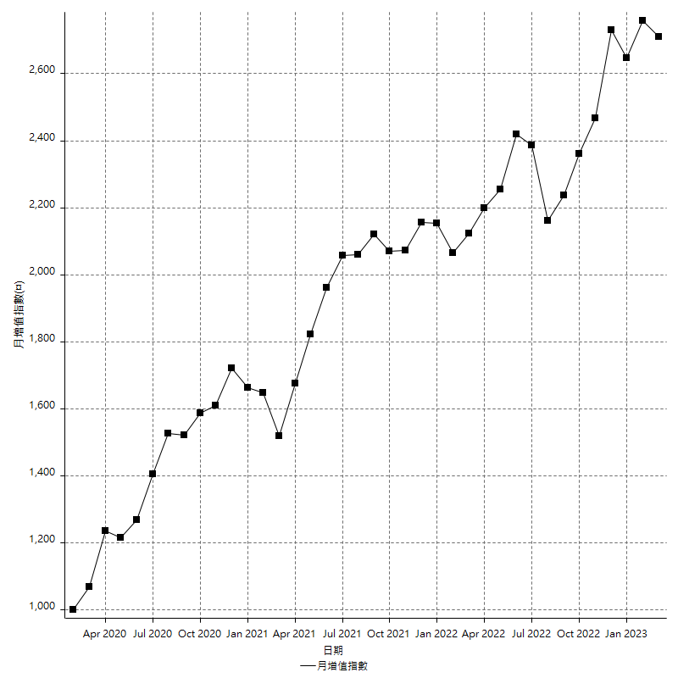
策略績效總結果

 | 所有交易 | 多單 | 空單
淨利 | 336400 | n/a | 336400
毛利 | 1359000 | n/a | 1359000
毛損 | -1022600 | n/a | -1022600
調整後淨利 | 146049.19847 | n/a | 146049.19847
調整後毛利 | 1255074.6726 | n/a | 1255074.6726
調整後毛損 | -1109025.4741 | n/a | -1109025.4741
特定淨利 | -93600 | n/a | -93600
特定毛利 | 929000 | n/a | 929000
特定毛損 | -1022600 | n/a | -1022600
帳戶所需金額 | 66600 | n/a | 66600
帳戶報酬 | 505.10510511 | n/a | 505.10510511
初始資本報酬 | 168.2 | n/a | 168.2
最大策略虧損 | -75000 | n/a | -75000
最大策略虧損 (%) | -16.647791619 | n/a | -16.647791619
最大平倉交易虧損 | -66600 | n/a | -66600
最大平倉交易虧損 (%) | -15.801483172 | n/a | -15.801483172
最大的策略虧損報酬 | 4.4853333333 | n/a | 4.4853333333
獲利因子 | 1.3289653824 | n/a | 1.3289653824
調整獲利因子 | 1.1316914732 | n/a | 1.1316914732
特定獲利因子 | -0.90846860943 | n/a | -0.90846860943
最大持有契約數量 | 1 | 0 | 1
滑價支付 | 93200 | n/a | 93200
佣金支付 | 0 | n/a | 0
未平倉部位損益 | n/a | n/a | n/a
年報酬率 | 54.608562534 | n/a | 54.608562534
月報酬率 | 4.5507135445 | n/a | 4.5507135445
買進持有績效 | 71211.34461 | n/a | 71211.34461
平均月報酬 | 8852.6315789
月報酬的標準差 | 19265.748024

績效比率

成長潛力比(Upside Potential Ratio) | 63.798145326
夏普比率 | 0.52050196811
索丁諾比率 | 0.95059157088
Fouse 比率 | 0.025402994534
Calmar 比率 | 0.0059863210943
Sterling 比率 | 0.0019576078674
淨利/最大損失百分比 | 4004.7619048
淨利/最大交易績效拉回百分比 | 4205
淨利/最大策略績效拉回百分比 | 448.53333333
特定淨利/最大損失百分比 | -1114.2857143
特定淨利/最大交易績效拉回百分比 | -1170
特定淨利/最大策略績效拉回百分比 | -124.8
調整後淨利/最大損失百分比 | 1738.6809341
調整後淨利/最大交易績效拉回百分比 | 1825.6149809
調整後淨利/最大策略績效拉回百分比 | 194.73226462

時間分析

交易期間 | 3 Yrs, 1 Mth, 3 Dys, 11 Mins
策略在市場的時間 | 12 Dys, 1 Hr, 18 Mins
策略在市場的時間百分比 | 1.071474206
最長的持平期間 | 1 Mth, 5 Dys, 22 Hrs, 52 Mins
最大獲利日期 | 2021-05-19
最大虧損日期 | 2020-02-12
最大策略虧損日期 | 7/28/22
最大平倉交易虧損日期 | 7/28/22

詳細權益曲線

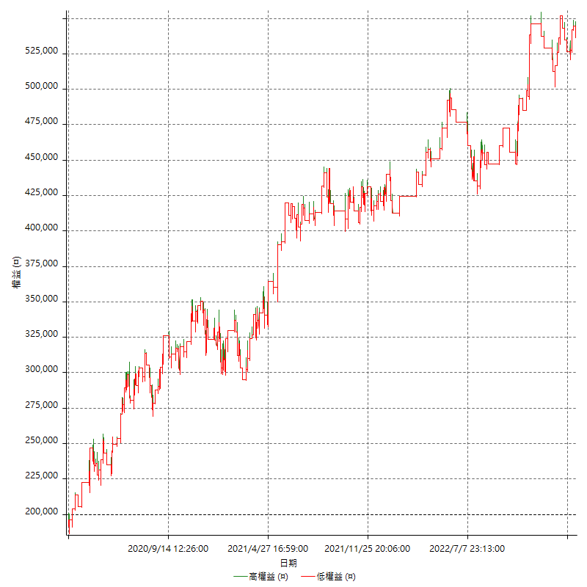

詳細權益曲線及績效拉回

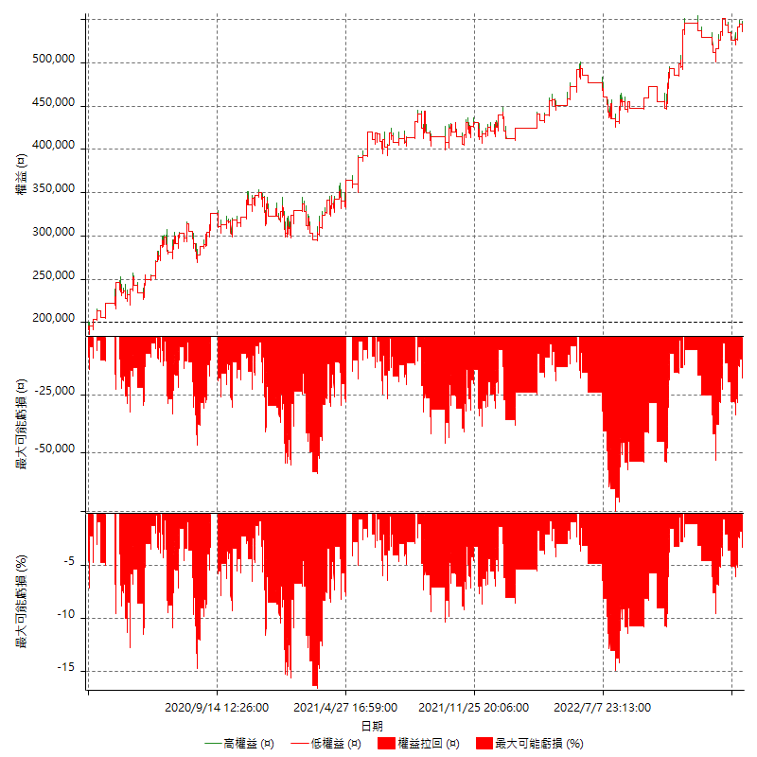

多單詳細權益曲線

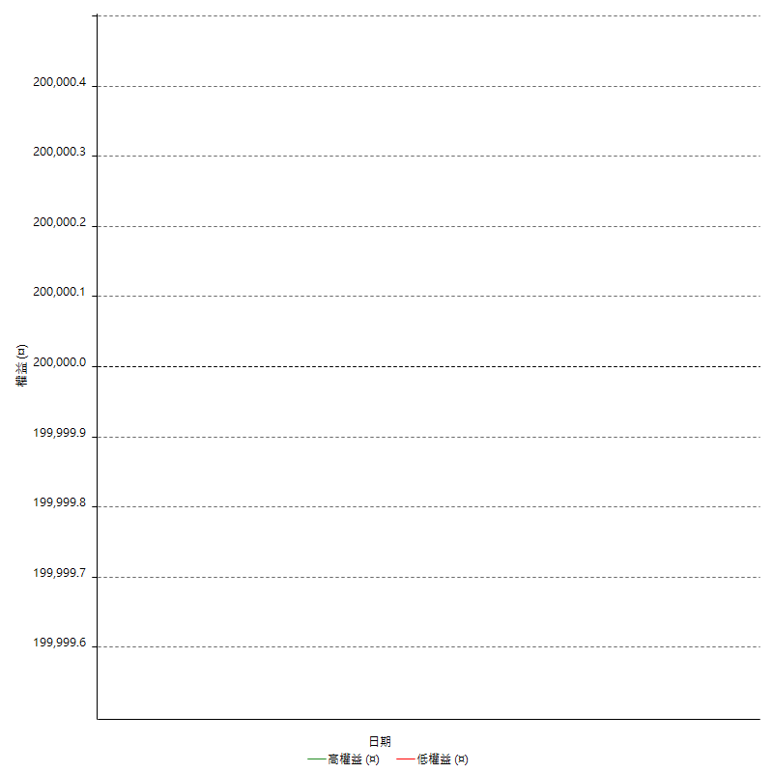

空單詳細權益曲線

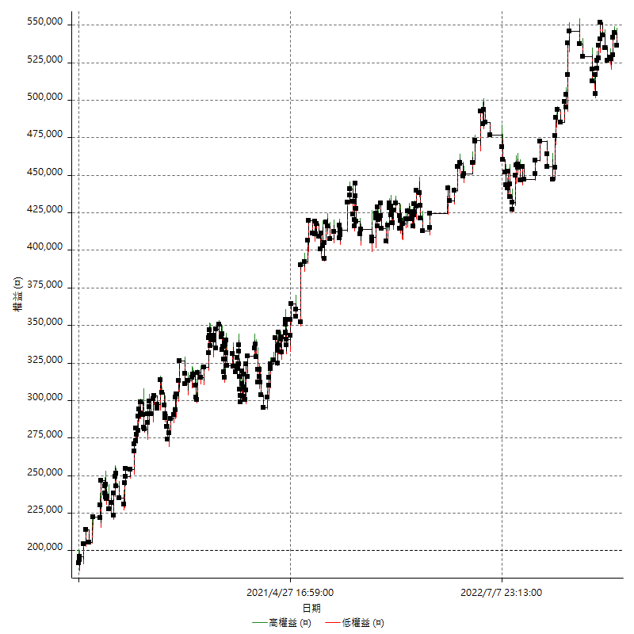

權益增加 & 拉回

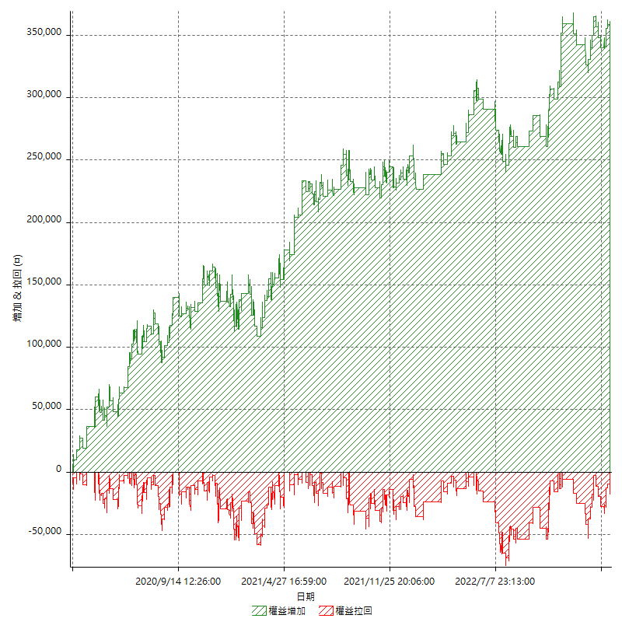

權益增加 & 拉回(%)

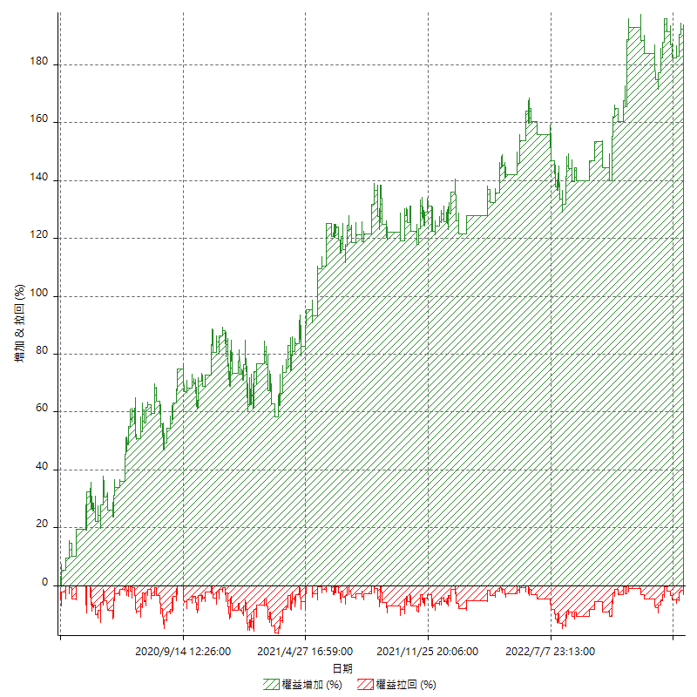

平倉權益曲線

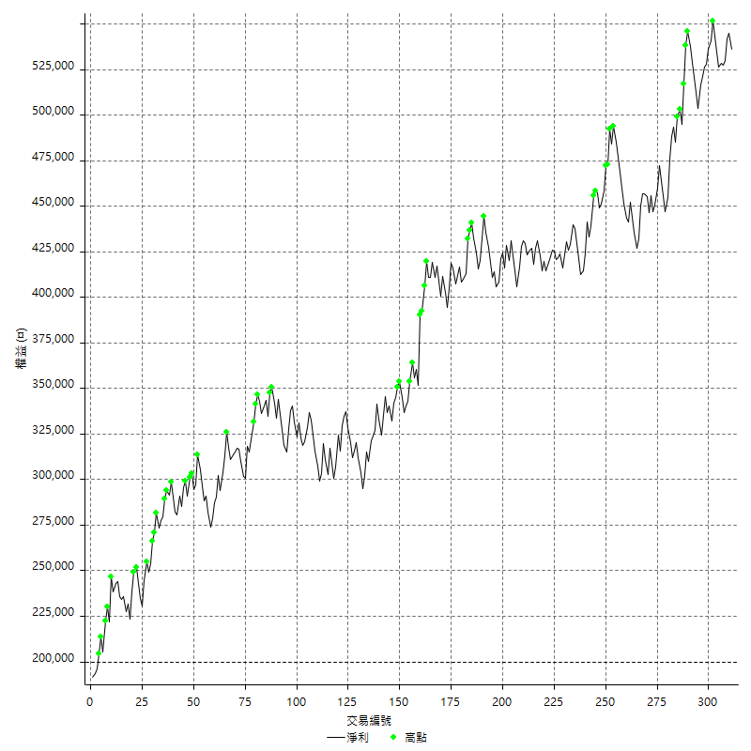

平倉權益曲線及績效拉回

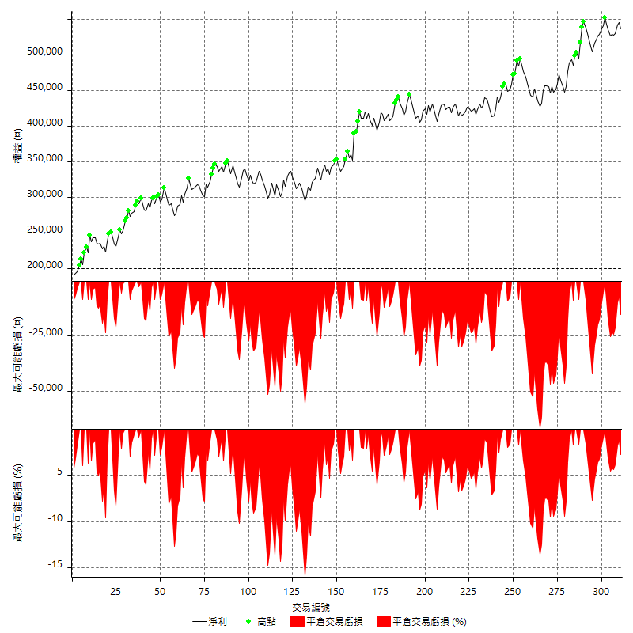

買進持有績效



月增值指數

交易分析
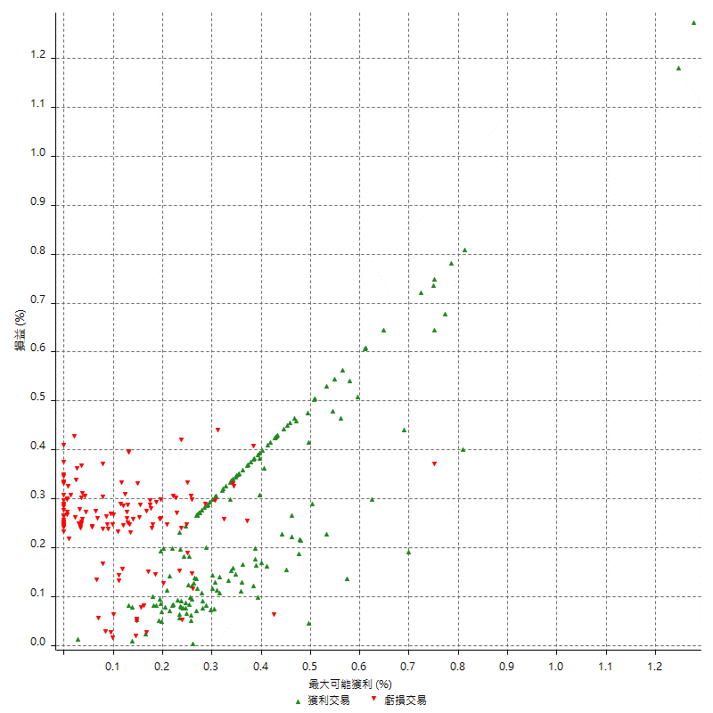
總交易分析

 | 所有交易 | 多單 | 空單
交易總次數 | 311 | 0 | 311
未平倉交易總數量 | 0 | 0 | 0
獲利交易次數 | 171 | 0 | 171
虧損交易次數 | 140 | 0 | 140
勝率 | 54.98392283 | 0 | 54.98392283
平均交易(獲利 & 虧損) | 1081.6720257 | n/a | 1081.6720257
平均獲利交易 | 7947.3684211 | n/a | 7947.3684211
平均虧損交易 | -7304.2857143 | n/a | -7304.2857143
平均獲利/平均虧損 比率 | 1.0880418335 | n/a | 1.0880418335
最大的交易獲利 | 38400 | n/a | 38400
最大的交易虧損 | -8400 | n/a | -8400
平倉交易的平均K棒數 | 4 | n/a | 4
獲利平倉交易的平均K棒數 | 3.9 | n/a | 3.9
虧損平倉交易的平均K棒數 | 4 | n/a | 4
平倉交易間的平均K棒數 | n/a | n/a | n/a
獲利平倉交易間的平均K棒數 | 302.5 | n/a | 302.5
虧損平倉交易間的平均K棒數 | 370.2 | n/a | 370.2

極端交易

 | 全部 | 正 | 負
1 Std. Deviation of Avg. Trade | 8809.4607375 | 5647.6785006 | 2291.2367126
平均交易金額 +1標準差 | 9891.1327632 | 13595.046922 | -5013.0490017
平均交易金額 -1標準差 | -7727.7887118 | 2299.6899205 | -9595.5224269
極端交易次數 | 24 | 24 | 0
極端交易損益比 |  | 430000

最大獲利/最大虧損

 | 最大可能獲利 | 最大可能虧損
最大值 | 40400 | -8000
最大值日期 | 2021-05-19 | 2020-02-12
平均值 | 7440.5144695 | -4980.0643087
最大值 (%) | 1.2770339856 | -0.4158004158
最大值 (%) 日期 | 2020-03-27 | 2020-03-26
平均值 (%) | 0.25714980408 | -0.17025331941
1標準差 | 5507.0422709 | 2950.9519507
平均交易金額 +1標準差 | 12947.55674 | -2029.112358
平均交易金額 -1標準差 | 1933.4721986 | -7931.0162594

交易序列分析

Z值 | -0.85535985886
信賴界限 | 0.60764841625
策略精確預期 | 1081.6720257
最大連續獲利交易次數 | 7
最大連續虧損交易次數 | 7
最大連續獲利金額 | 67600
最大連續虧損金額 | -52600
最大連續獲利 (%) | 19.204545455
最大連續虧損 (%) | -11.22327791

交易序列統計量

連續獲利 | 序列編號 | 序列的平均獲利 | 下筆交易的平均虧損
1 | 23 | 8634.7826087 | -7591.3043478
2 | 21 | 7485.7142857 | -7304.7619048
3 | 15 | 8066.6666667 | -6133.3333333
4 | 11 | 8168.1818182 | -6854.5454545
5 | 2 | 7600 | -8400
7 | 1 | 6800 | -8400
連續虧損 | 序列編號 | 序列的平均虧損 | 下筆交易的平均獲利
1 | 37 | -7448.6486486 | 8989.1891892
2 | 20 | -6690 | 6070
3 | 10 | -8013.3333333 | 6700
4 | 4 | -6662.5 | 8900
5 | 2 | -7980 | 8500
7 | 1 | -7514.2857143 | 11200

總交易

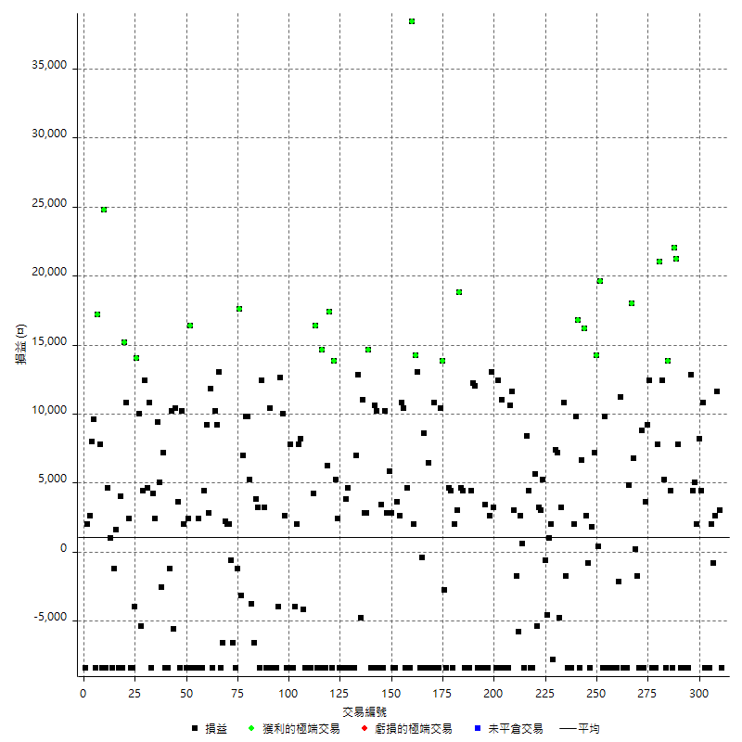

獲利交易

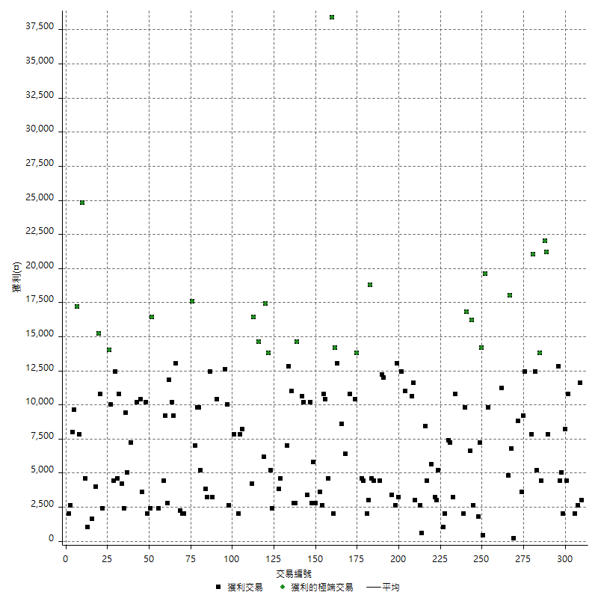

虧損交易

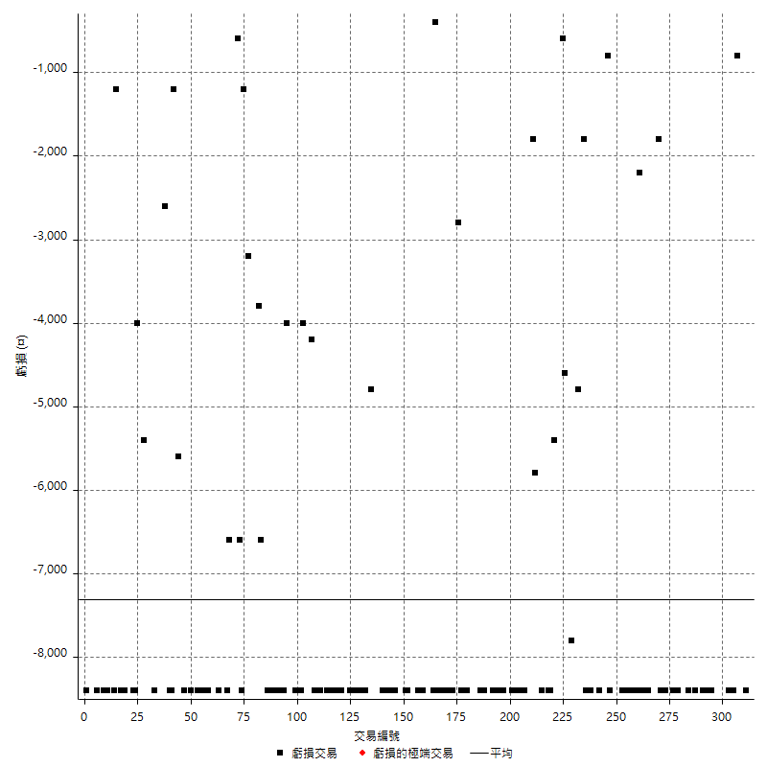

最大可能虧損

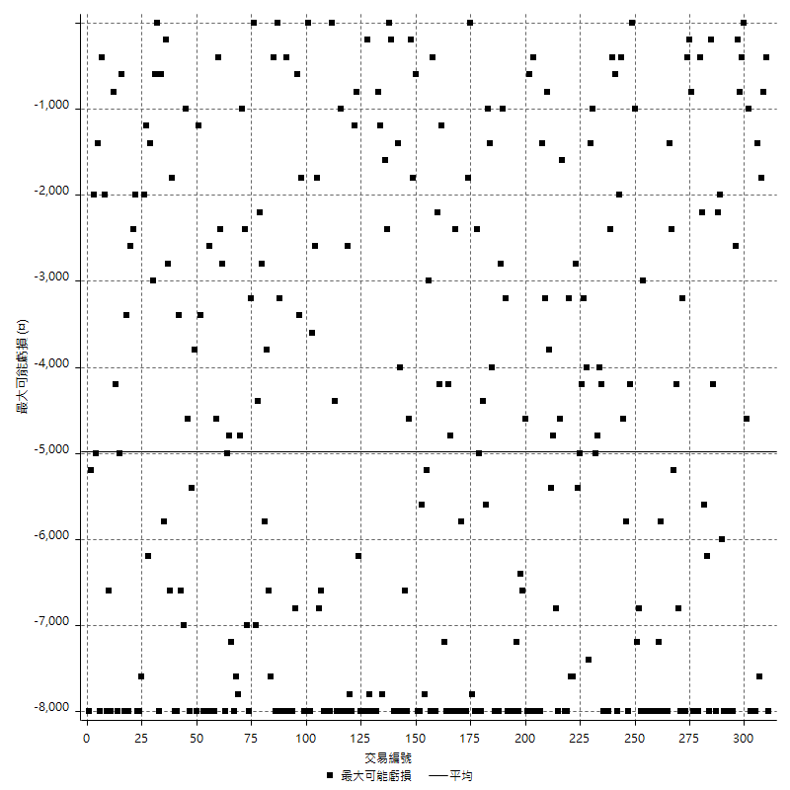

虧損的損益

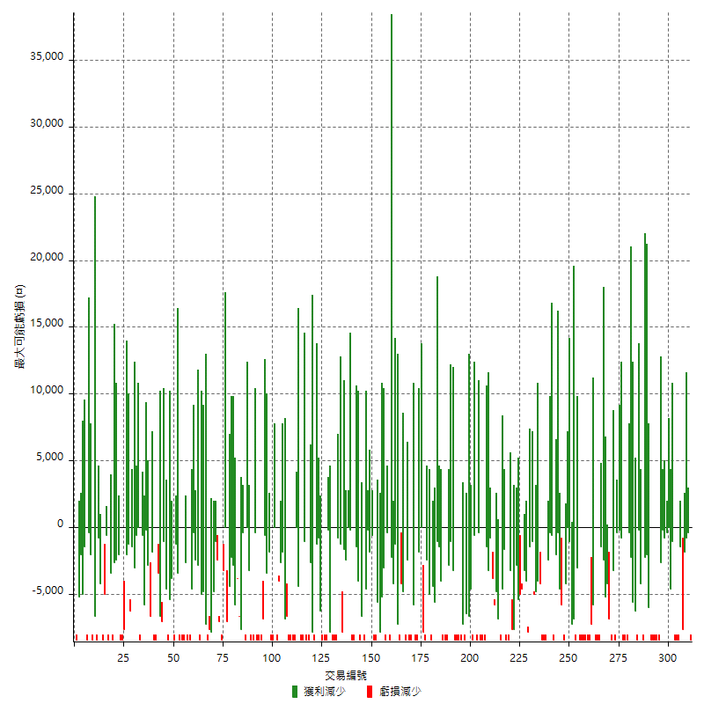

最大虧損幅度

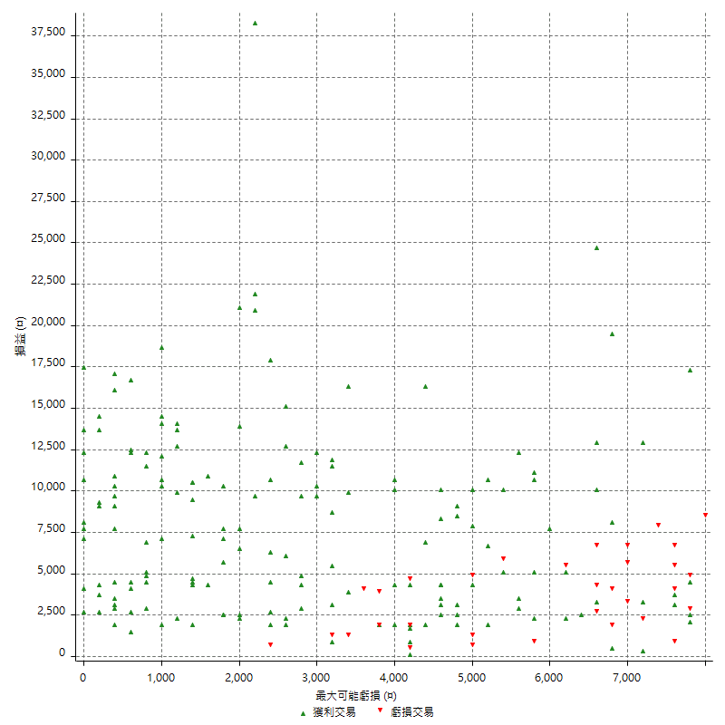

最大虧損幅度 (%)

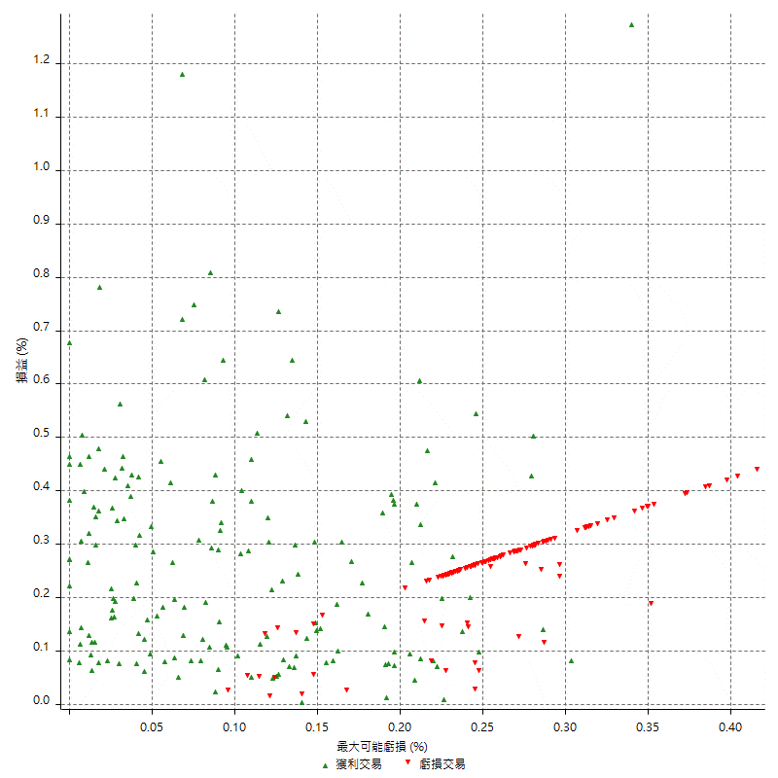

最大可能獲利

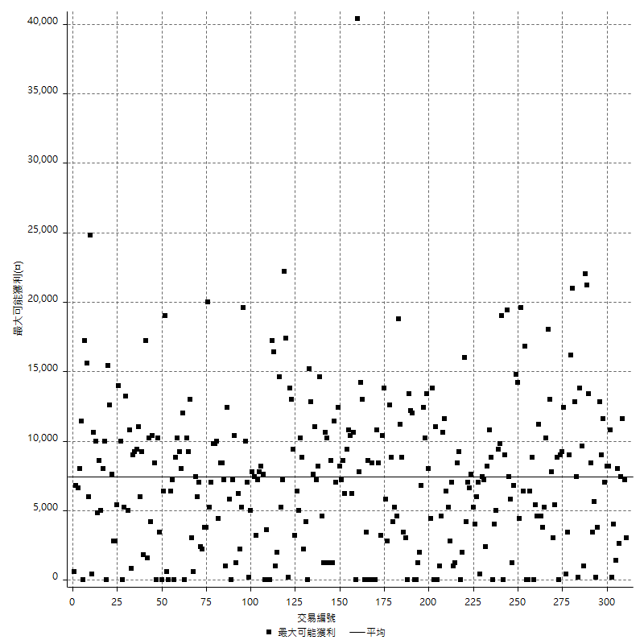

獲利的損益

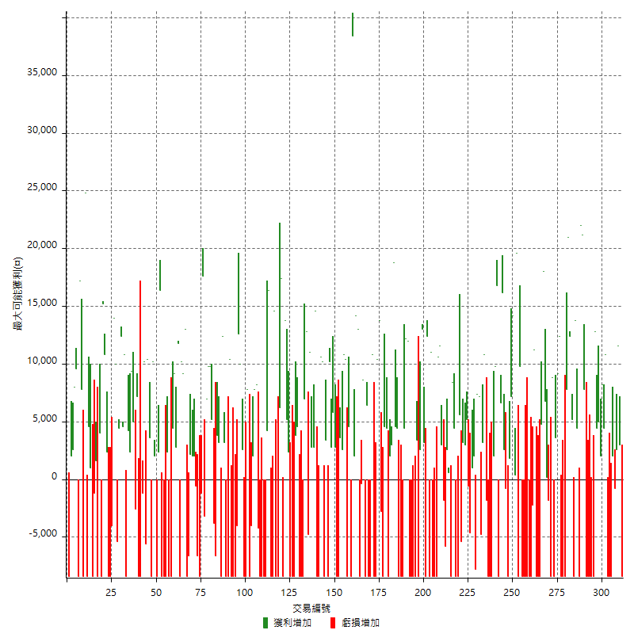

最大獲利幅度

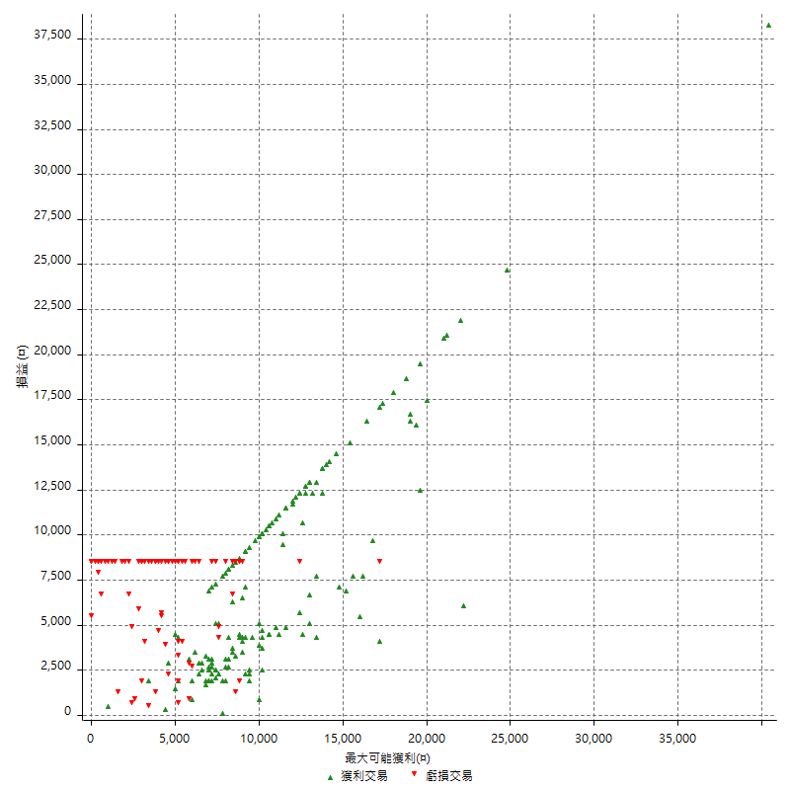

最大獲利幅度 (%)

週期性分析
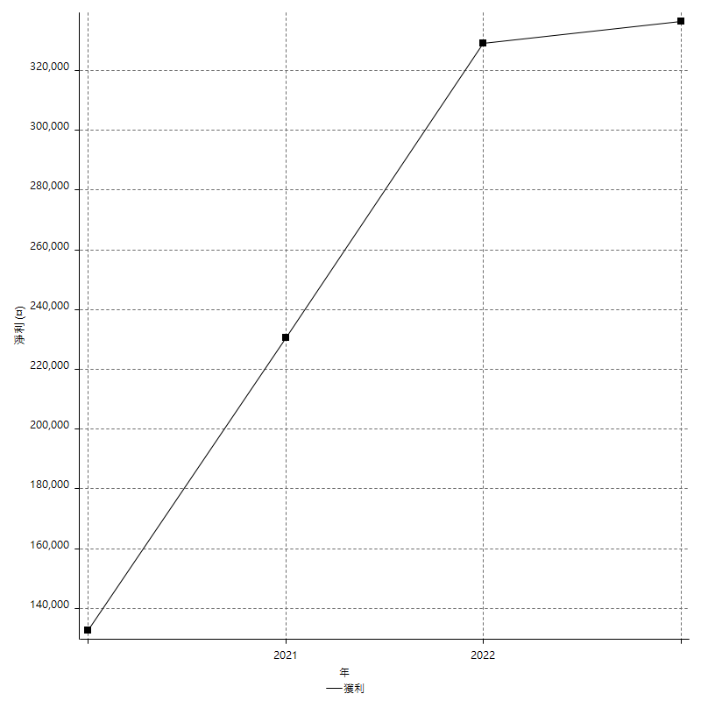
Daily Period Analysis

期間 | 獲利(¤) | 獲利(%) | 毛利 | 毛損 | 交易次數 | 勝率
2023-03-07 | -8400 | -1.5418502203 | 0 | -8400 | 1 | 0
2023-03-02 | 3000 | 0.55370985604 | 3000 | 0 | 1 | 100
2023-02-24 | 14200 | 2.6914329037 | 14200 | 0 | 2 | 100
2023-02-21 | 1200 | 0.22796352584 | 2000 | -800 | 2 | 50
2023-02-14 | -8400 | -1.5706806283 | 0 | -8400 | 1 | 0
2023-02-09 | -8400 | -1.5463917526 | 0 | -8400 | 1 | 0
2023-02-03 | -8400 | -1.5228426396 | 0 | -8400 | 1 | 0
2023-01-31 | 15200 | 2.8337061894 | 15200 | 0 | 2 | 100
2023-01-17 | 10200 | 1.9384264538 | 10200 | 0 | 2 | 100
2023-01-13 | 9400 | 1.8188854489 | 9400 | 0 | 2 | 100
2023-01-10 | 4400 | 0.85870413739 | 12800 | -8400 | 2 | 50
2023-01-04 | -16800 | -3.1746031746 | 0 | -16800 | 2 | 0
2022-12-15 | -8400 | -1.5625 | 0 | -8400 | 1 | 0
2022-12-09 | -8400 | -1.5384615385 | 0 | -8400 | 1 | 0
2022-11-18 | 7800 | 1.4492753623 | 7800 | 0 | 1 | 100
2022-11-16 | 43200 | 8.7272727273 | 43200 | 0 | 2 | 100
2022-11-14 | -4000 | -0.80160320641 | 4400 | -8400 | 2 | 50
2022-11-10 | 13800 | 2.8441879637 | 13800 | 0 | 1 | 100
2022-11-02 | -8400 | -1.7017828201 | 0 | -8400 | 1 | 0
2022-10-26 | 5200 | 1.0647010647 | 5200 | 0 | 1 | 100
2022-10-24 | 12400 | 2.6050420168 | 12400 | 0 | 1 | 100
2022-10-21 | 28800 | 6.4400715564 | 28800 | 0 | 2 | 100
2022-10-18 | -8400 | -1.8437225637 | 0 | -8400 | 1 | 0
2022-10-05 | -16800 | -3.5563082134 | 0 | -16800 | 2 | 0
2022-09-21 | 12400 | 2.6956521739 | 12400 | 0 | 1 | 100
2022-09-13 | 12800 | 2.862254025 | 12800 | 0 | 2 | 100
2022-08-19 | -8400 | -1.8437225637 | 0 | -8400 | 1 | 0
2022-08-17 | 8800 | 1.969561325 | 8800 | 0 | 1 | 100
2022-08-12 | -8400 | -1.8453427065 | 0 | -8400 | 1 | 0
2022-08-08 | -1600 | -0.35026269702 | 200 | -1800 | 2 | 50
2022-08-04 | 6800 | 1.5111111111 | 6800 | 0 | 1 | 100
2022-08-03 | 18000 | 4.1666666667 | 18000 | 0 | 1 | 100
2022-07-28 | -3600 | -0.82644628099 | 4800 | -8400 | 2 | 50
2022-07-22 | -16800 | -3.7135278515 | 0 | -16800 | 2 | 0
2022-07-20 | 11200 | 2.5385312783 | 11200 | 0 | 1 | 100
2022-07-19 | -2200 | -0.49616599008 | 0 | -2200 | 1 | 0
2022-07-15 | -8400 | -1.8592297477 | 0 | -8400 | 1 | 0
2022-07-14 | -8400 | -1.8252933507 | 0 | -8400 | 1 | 0
2022-07-08 | -8400 | -1.7925736236 | 0 | -8400 | 1 | 0
2022-07-07 | -8400 | -1.7610062893 | 0 | -8400 | 1 | 0
2022-06-15 | -8400 | -1.7305315204 | 0 | -8400 | 1 | 0
2022-06-06 | -8400 | -1.7010935601 | 0 | -8400 | 1 | 0
2022-06-01 | 9800 | 2.0247933884 | 9800 | 0 | 1 | 100
2022-05-31 | -8400 | -1.7059301381 | 0 | -8400 | 1 | 0
2022-05-26 | 19600 | 4.1455160745 | 19600 | 0 | 1 | 100
2022-05-16 | 14600 | 3.1863814928 | 14600 | 0 | 2 | 100
2022-05-11 | 7200 | 1.5964523282 | 7200 | 0 | 1 | 100
2022-04-21 | 1800 | 0.40071237756 | 1800 | 0 | 1 | 100
2022-04-20 | -8400 | -1.8356643357 | 0 | -8400 | 1 | 0
2022-04-14 | 1800 | 0.39491004827 | 2600 | -800 | 2 | 50
2022-04-11 | 16200 | 3.6851683348 | 16200 | 0 | 1 | 100
2022-03-31 | 6600 | 1.5242494226 | 6600 | 0 | 1 | 100
2022-03-23 | -8400 | -1.9030357952 | 0 | -8400 | 1 | 0
2022-03-18 | 16800 | 3.9566650966 | 16800 | 0 | 1 | 100
2022-02-10 | 11800 | 2.8585271318 | 11800 | 0 | 2 | 100
2022-01-18 | -8400 | -1.9943019943 | 0 | -8400 | 1 | 0
2022-01-13 | -16800 | -3.8356164384 | 0 | -16800 | 2 | 0
2022-01-12 | -1800 | -0.40927694407 | 0 | -1800 | 1 | 0
2022-01-05 | 14000 | 3.287928605 | 14000 | 0 | 2 | 100
2022-01-03 | -4800 | -1.1147236414 | 0 | -4800 | 1 | 0
2021-12-30 | 14600 | 3.5096153846 | 14600 | 0 | 2 | 100
2021-12-29 | -5800 | -1.3750592698 | 2000 | -7800 | 2 | 50
2021-12-28 | 1000 | 0.23764258555 | 1000 | 0 | 1 | 100
2021-12-22 | -5200 | -1.220657277 | 0 | -5200 | 2 | 0
2021-12-17 | 5200 | 1.2357414449 | 5200 | 0 | 1 | 100
2021-12-15 | 3000 | 0.7180469124 | 3000 | 0 | 1 | 100
2021-12-08 | 3200 | 0.77182826821 | 3200 | 0 | 1 | 100
2021-12-03 | 200 | 0.048262548263 | 5600 | -5400 | 2 | 50
2021-12-02 | -16800 | -3.8961038961 | 0 | -16800 | 2 | 0
2021-11-25 | 4400 | 1.0309278351 | 4400 | 0 | 1 | 100
2021-11-19 | 8400 | 2.0076481836 | 8400 | 0 | 1 | 100
2021-11-18 | -8400 | -1.9681349578 | 0 | -8400 | 1 | 0
2021-11-17 | 3200 | 0.75542965061 | 3200 | 0 | 2 | 100
2021-11-16 | -7600 | -1.7625231911 | 0 | -7600 | 2 | 0
2021-11-12 | 14600 | 3.5045607297 | 14600 | 0 | 2 | 100
2021-11-10 | 10600 | 2.6108374384 | 10600 | 0 | 1 | 100
2021-11-08 | -8400 | -2.027027027 | 0 | -8400 | 1 | 0
2021-10-28 | -8400 | -1.9867549669 | 0 | -8400 | 1 | 0
2021-10-27 | 2600 | 0.61875297477 | 11000 | -8400 | 2 | 50
2021-10-21 | -8400 | -1.959869342 | 0 | -8400 | 1 | 0
2021-10-20 | 4000 | 0.94206311823 | 12400 | -8400 | 2 | 50
2021-10-18 | 16200 | 3.9666993144 | 16200 | 0 | 2 | 100
2021-10-08 | -5800 | -1.4002897151 | 2600 | -8400 | 2 | 50
2021-09-14 | 3400 | 0.8276533593 | 3400 | 0 | 1 | 100
2021-09-13 | -8400 | -2.0038167939 | 0 | -8400 | 1 | 0
2021-09-06 | -16800 | -3.8532110092 | 0 | -16800 | 2 | 0
2021-09-03 | -8400 | -1.8901890189 | 0 | -8400 | 1 | 0
2021-09-02 | 24200 | 5.7591623037 | 24200 | 0 | 2 | 100
2021-09-01 | -4000 | -0.942951438 | 4400 | -8400 | 2 | 50
2021-08-30 | -16800 | -3.8095238095 | 0 | -16800 | 2 | 0
2021-08-24 | 9000 | 2.0833333333 | 9000 | 0 | 2 | 100
2021-08-19 | 18800 | 4.5498547919 | 18800 | 0 | 1 | 100
2021-08-05 | 5000 | 1.2248897599 | 5000 | 0 | 2 | 100
2021-08-03 | -4000 | -0.97040271713 | 4400 | -8400 | 2 | 50
2021-07-23 | 4600 | 1.1285574092 | 4600 | 0 | 1 | 100
2021-07-15 | -8400 | -2.0192307692 | 0 | -8400 | 1 | 0
2021-07-12 | -2800 | -0.66857688634 | 0 | -2800 | 1 | 0
2021-07-08 | 13800 | 3.4074074074 | 13800 | 0 | 1 | 100
2021-07-06 | 2000 | 0.49627791563 | 10400 | -8400 | 2 | 50
2021-07-01 | -8400 | -2.0418084589 | 0 | -8400 | 1 | 0
2021-06-29 | 10800 | 2.6959560659 | 10800 | 0 | 1 | 100
2021-06-28 | -8400 | -2.0537897311 | 0 | -8400 | 1 | 0
2021-06-24 | -8400 | -2.0124580738 | 0 | -8400 | 1 | 0
2021-06-18 | -2000 | -0.47687172151 | 6400 | -8400 | 2 | 50
2021-06-16 | 8200 | 1.9941634241 | 8600 | -400 | 2 | 50
2021-06-10 | -8400 | -2.0019065777 | 0 | -8400 | 1 | 0
2021-06-02 | 27200 | 6.9317023445 | 27200 | 0 | 2 | 100
2021-05-26 | 2000 | 0.51229508197 | 2000 | 0 | 1 | 100
2021-05-19 | 30000 | 8.3240843507 | 38400 | -8400 | 2 | 50
2021-05-10 | -3800 | -1.0433827567 | 4600 | -8400 | 2 | 50
2021-04-28 | 10400 | 2.9395138496 | 10400 | 0 | 1 | 100
2021-04-27 | 13400 | 3.9365452409 | 13400 | 0 | 2 | 100
2021-04-20 | -4800 | -1.3904982619 | 3600 | -8400 | 2 | 50
2021-04-19 | -5600 | -1.5963511973 | 2800 | -8400 | 2 | 50
2021-04-16 | 8600 | 2.5131502046 | 8600 | 0 | 2 | 100
2021-04-09 | 1800 | 0.52878965922 | 10200 | -8400 | 2 | 50
2021-04-08 | 3400 | 1.0089020772 | 3400 | 0 | 1 | 100
2021-04-01 | 1800 | 0.5369928401 | 10200 | -8400 | 2 | 50
2021-03-31 | 10600 | 3.2655576094 | 10600 | 0 | 1 | 100
2021-03-30 | -16800 | -4.920913884 | 0 | -16800 | 2 | 0
2021-03-25 | 14600 | 4.4675642595 | 14600 | 0 | 1 | 100
2021-03-23 | 2800 | 0.86419753086 | 2800 | 0 | 1 | 100
2021-03-17 | 13800 | 4.4487427466 | 13800 | 0 | 2 | 100
2021-03-12 | 8000 | 2.6472534745 | 12800 | -4800 | 2 | 50
2021-03-10 | 7000 | 2.3712737127 | 7000 | 0 | 1 | 100
2021-03-03 | -8400 | -2.766798419 | 0 | -8400 | 1 | 0
2021-02-24 | -8400 | -2.6923076923 | 0 | -8400 | 1 | 0
2021-02-23 | -8400 | -2.6217228464 | 0 | -8400 | 1 | 0
2021-02-22 | 8400 | 2.6923076923 | 8400 | 0 | 2 | 100
2021-02-18 | -16800 | -5.1094890511 | 0 | -16800 | 2 | 0
2021-02-05 | -8400 | -2.4911032028 | 0 | -8400 | 1 | 0
2021-02-03 | 7600 | 2.3058252427 | 7600 | 0 | 2 | 100
2021-01-20 | 5400 | 1.6656384948 | 13800 | -8400 | 2 | 50
2021-01-15 | 23600 | 7.8509647372 | 23600 | 0 | 2 | 100
2021-01-14 | -8400 | -2.7184466019 | 0 | -8400 | 1 | 0
2021-01-12 | 6200 | 2.0475561427 | 14600 | -8400 | 2 | 50
2021-01-11 | -8400 | -2.6992287918 | 0 | -8400 | 1 | 0
2021-01-08 | 8000 | 2.6385224274 | 16400 | -8400 | 2 | 50
2021-01-06 | -4200 | -1.3662979831 | 4200 | -8400 | 2 | 50
2021-01-05 | -16800 | -5.1819864281 | 0 | -16800 | 2 | 0
2021-01-04 | -8400 | -2.5255562237 | 0 | -8400 | 1 | 0
2020-12-31 | 4000 | 1.2172854534 | 8200 | -4200 | 2 | 50
2020-12-29 | 9800 | 3.0740276035 | 9800 | 0 | 2 | 100
2020-12-25 | -4000 | -1.239157373 | 0 | -4000 | 1 | 0
2020-12-22 | -8400 | -2.5362318841 | 0 | -8400 | 1 | 0
2020-12-21 | 7800 | 2.4118738404 | 7800 | 0 | 1 | 100
2020-12-09 | -8400 | -2.5316455696 | 0 | -8400 | 1 | 0
2020-12-08 | -5800 | -1.7180094787 | 2600 | -8400 | 2 | 50
2020-12-07 | 22600 | 7.1746031746 | 22600 | 0 | 2 | 100
2020-12-04 | -4000 | -1.2539184953 | 0 | -4000 | 1 | 0
2020-12-03 | -8400 | -2.5656689065 | 0 | -8400 | 1 | 0
2020-12-02 | -16800 | -4.8808832074 | 0 | -16800 | 2 | 0
2020-11-30 | 2000 | 0.58445353594 | 10400 | -8400 | 2 | 50
2020-11-27 | -8400 | -2.3958927553 | 0 | -8400 | 1 | 0
2020-11-24 | 3200 | 0.92112838227 | 3200 | 0 | 1 | 100
2020-11-17 | 4000 | 1.1648223646 | 12400 | -8400 | 2 | 50
2020-11-12 | 7000 | 2.0808561237 | 7000 | 0 | 2 | 100
2020-11-06 | -6600 | -1.9241982507 | 0 | -6600 | 1 | 0
2020-11-05 | 1400 | 0.40983606557 | 5200 | -3800 | 2 | 50
2020-11-04 | 19600 | 6.0869565217 | 19600 | 0 | 2 | 100
2020-10-26 | 7000 | 2.2222222222 | 7000 | 0 | 1 | 100
2020-10-20 | -3200 | -1.0056568196 | 0 | -3200 | 1 | 0
2020-10-13 | 17600 | 5.8549567532 | 17600 | 0 | 1 | 100
2020-10-12 | -1200 | -0.39761431412 | 0 | -1200 | 1 | 0
2020-10-08 | -8400 | -2.7079303675 | 0 | -8400 | 1 | 0
2020-10-07 | -6600 | -2.0833333333 | 0 | -6600 | 1 | 0
2020-10-05 | -600 | -0.18903591682 | 0 | -600 | 1 | 0
2020-09-29 | 4000 | 1.2763241863 | 4000 | 0 | 2 | 100
2020-09-21 | 2200 | 0.70694087404 | 2200 | 0 | 1 | 100
2020-09-15 | -15000 | -4.598405886 | 0 | -15000 | 2 | 0
2020-09-03 | 13000 | 4.1507024266 | 13000 | 0 | 1 | 100
2020-09-02 | 9200 | 3.0263157895 | 9200 | 0 | 1 | 100
2020-08-27 | 10200 | 3.4717494894 | 10200 | 0 | 1 | 100
2020-08-26 | 3400 | 1.1707988981 | 11800 | -8400 | 2 | 50
2020-08-24 | 2800 | 0.9735744089 | 2800 | 0 | 1 | 100
2020-08-18 | 9200 | 3.3045977011 | 9200 | 0 | 1 | 100
2020-08-13 | 4400 | 1.6058394161 | 4400 | 0 | 1 | 100
2020-08-11 | -8400 | -2.9745042493 | 0 | -8400 | 1 | 0
2020-08-10 | -8400 | -2.8885832187 | 0 | -8400 | 1 | 0
2020-08-06 | -6000 | -2.0215633423 | 2400 | -8400 | 2 | 50
2020-08-05 | -8400 | -2.752293578 | 0 | -8400 | 1 | 0
2020-07-30 | -8400 | -2.6785714286 | 0 | -8400 | 1 | 0
2020-07-28 | 16400 | 5.5181695828 | 16400 | 0 | 1 | 100
2020-07-22 | -6000 | -1.9788918206 | 2400 | -8400 | 2 | 50
2020-07-15 | 2000 | 0.66401062417 | 2000 | 0 | 1 | 100
2020-07-14 | 10200 | 3.5051546392 | 10200 | 0 | 1 | 100
2020-07-09 | -8400 | -2.8056112224 | 0 | -8400 | 1 | 0
2020-07-07 | 14000 | 4.9053959355 | 14000 | 0 | 2 | 100
2020-07-03 | 4600 | 1.6381766382 | 10200 | -5600 | 2 | 50
2020-06-24 | -1200 | -0.42553191489 | 0 | -1200 | 1 | 0
2020-06-23 | -8400 | -2.8925619835 | 0 | -8400 | 1 | 0
2020-06-22 | -8400 | -2.8112449799 | 0 | -8400 | 1 | 0
2020-06-17 | 4600 | 1.5635622026 | 7200 | -2600 | 2 | 50
2020-06-15 | 5000 | 1.7289073306 | 5000 | 0 | 1 | 100
2020-06-11 | 11800 | 4.2537851478 | 11800 | 0 | 2 | 100
2020-06-09 | 4200 | 1.5373352855 | 4200 | 0 | 1 | 100
2020-06-08 | 2400 | 0.88626292467 | 10800 | -8400 | 2 | 50
2020-06-04 | 17000 | 6.6981875493 | 17000 | 0 | 2 | 100
2020-05-27 | 4400 | 1.764234162 | 4400 | 0 | 1 | 100
2020-05-19 | 4600 | 1.8790849673 | 10000 | -5400 | 2 | 50
2020-05-18 | 14000 | 6.0658578856 | 14000 | 0 | 1 | 100
2020-05-15 | -4000 | -1.7035775128 | 0 | -4000 | 1 | 0
2020-05-06 | -8400 | -3.4539473684 | 0 | -8400 | 1 | 0
2020-04-29 | -8400 | -3.3386327504 | 0 | -8400 | 1 | 0
2020-04-28 | 13200 | 5.5369127517 | 13200 | 0 | 2 | 100
2020-04-23 | 6800 | 2.9360967185 | 15200 | -8400 | 2 | 50
2020-04-20 | 4000 | 1.7574692443 | 4000 | 0 | 1 | 100
2020-04-15 | -8400 | -3.5593220339 | 0 | -8400 | 1 | 0
2020-04-13 | 1600 | 0.68259385666 | 1600 | 0 | 1 | 100
2020-04-09 | -1200 | -0.50933786078 | 0 | -1200 | 1 | 0
2020-04-08 | -7400 | -3.0452674897 | 1000 | -8400 | 2 | 50
2020-04-07 | -3800 | -1.5397082658 | 4600 | -8400 | 2 | 50
2020-03-27 | 24800 | 11.171171171 | 24800 | 0 | 1 | 100
2020-03-26 | -600 | -0.26954177898 | 7800 | -8400 | 2 | 50
2020-03-11 | 17200 | 8.3739045764 | 17200 | 0 | 1 | 100
2020-03-04 | -8400 | -3.9289055192 | 0 | -8400 | 1 | 0
2020-02-26 | 9600 | 4.7012732615 | 9600 | 0 | 1 | 100
2020-02-20 | 8000 | 4.0774719674 | 8000 | 0 | 1 | 100
2020-02-13 | 4600 | 2.4008350731 | 4600 | 0 | 2 | 100
2020-02-12 | -8400 | -4.2 | 0 | -8400 | 1 | 0

Daily Rolling Period Analysis

期間 | 獲利(¤) | 獲利(%) | 毛利 | 毛損 | 交易次數 | 勝率
當日 - 2023/3/7 | -8400 | -0.28786840302 | 0 | -8400 | 1 | 0
2023/3/6 - 2023/3/7 | -8400 | -0.28786840302 | 0 | -8400 | 1 | 0
2023/3/5 - 2023/3/7 | -8400 | -0.28786840302 | 0 | -8400 | 1 | 0
2023/3/4 - 2023/3/7 | -8400 | -0.28786840302 | 0 | -8400 | 1 | 0
2023/3/3 - 2023/3/7 | -8400 | -0.28786840302 | 0 | -8400 | 1 | 0
2023/3/2 - 2023/3/7 | -5400 | -0.18543956044 | 3000 | -8400 | 2 | 50
2023/3/1 - 2023/3/7 | -5400 | -0.18543956044 | 3000 | -8400 | 2 | 50
2023/2/28 - 2023/3/7 | -5400 | -0.18543956044 | 3000 | -8400 | 2 | 50
2023/2/27 - 2023/3/7 | -5400 | -0.18543956044 | 3000 | -8400 | 2 | 50
2023/2/26 - 2023/3/7 | -5400 | -0.18543956044 | 3000 | -8400 | 2 | 50
2023/2/25 - 2023/3/7 | -5400 | -0.18543956044 | 3000 | -8400 | 2 | 50
2023/2/24 - 2023/3/7 | 8800 | 0.30517408795 | 17200 | -8400 | 4 | 75
2023/2/23 - 2023/3/7 | 8800 | 0.30517408795 | 17200 | -8400 | 4 | 75
2023/2/22 - 2023/3/7 | 8800 | 0.30517408795 | 17200 | -8400 | 4 | 75
2023/2/21 - 2023/3/7 | 10000 | 0.34727045423 | 19200 | -9200 | 6 | 66.666666667
2023/2/20 - 2023/3/7 | 10000 | 0.34727045423 | 19200 | -9200 | 6 | 66.666666667
2023/2/19 - 2023/3/7 | 10000 | 0.34727045423 | 19200 | -9200 | 6 | 66.666666667
2023/2/18 - 2023/3/7 | 10000 | 0.34727045423 | 19200 | -9200 | 6 | 66.666666667
2023/2/17 - 2023/3/7 | 10000 | 0.34727045423 | 19200 | -9200 | 6 | 66.666666667
2023/2/16 - 2023/3/7 | 10000 | 0.34727045423 | 19200 | -9200 | 6 | 66.666666667
2023/2/15 - 2023/3/7 | 10000 | 0.34727045423 | 19200 | -9200 | 6 | 66.666666667
2023/2/14 - 2023/3/7 | 1600 | 0.055563272677 | 19200 | -17600 | 7 | 57.142857143
2023/2/13 - 2023/3/7 | 1600 | 0.055563272677 | 19200 | -17600 | 7 | 57.142857143
2023/2/12 - 2023/3/7 | 1600 | 0.055563272677 | 19200 | -17600 | 7 | 57.142857143
2023/2/11 - 2023/3/7 | 1600 | 0.055563272677 | 19200 | -17600 | 7 | 57.142857143
2023/2/10 - 2023/3/7 | 1600 | 0.055563272677 | 19200 | -17600 | 7 | 57.142857143
2023/2/9 - 2023/3/7 | -6800 | -0.23614390888 | 19200 | -26000 | 8 | 50
2023/2/8 - 2023/3/7 | -6800 | -0.23614390888 | 19200 | -26000 | 8 | 50
2023/2/7 - 2023/3/7 | -6800 | -0.23614390888 | 19200 | -26000 | 8 | 50
2023/2/6 - 2023/3/7 | -6800 | -0.23614390888 | 19200 | -26000 | 8 | 50
2023/2/5 - 2023/3/7 | -6800 | -0.23614390888 | 19200 | -26000 | 8 | 50
2023/2/4 - 2023/3/7 | -6800 | -0.23614390888 | 19200 | -26000 | 8 | 50
2023/2/3 - 2023/3/7 | -15200 | -0.52785109043 | 19200 | -34400 | 9 | 44.444444444
2023/2/2 - 2023/3/7 | -15200 | -0.52785109043 | 19200 | -34400 | 9 | 44.444444444
2023/2/1 - 2023/3/7 | -15200 | -0.52785109043 | 19200 | -34400 | 9 | 44.444444444
2023/1/31 - 2023/3/7 | 0 | 0 | 34400 | -34400 | 11 | 54.545454546
2023/1/30 - 2023/3/7 | 0 | 0 | 34400 | -34400 | 11 | 54.545454546
2023/1/29 - 2023/3/7 | 0 | 0 | 34400 | -34400 | 11 | 54.545454546
2023/1/28 - 2023/3/7 | 0 | 0 | 34400 | -34400 | 11 | 54.545454546
2023/1/27 - 2023/3/7 | 0 | 0 | 34400 | -34400 | 11 | 54.545454546
2023/1/26 - 2023/3/7 | 0 | 0 | 34400 | -34400 | 11 | 54.545454546
2023/1/25 - 2023/3/7 | 0 | 0 | 34400 | -34400 | 11 | 54.545454546
2023/1/24 - 2023/3/7 | 0 | 0 | 34400 | -34400 | 11 | 54.545454546
2023/1/23 - 2023/3/7 | 0 | 0 | 34400 | -34400 | 11 | 54.545454546
2023/1/22 - 2023/3/7 | 0 | 0 | 34400 | -34400 | 11 | 54.545454546
2023/1/21 - 2023/3/7 | 0 | 0 | 34400 | -34400 | 11 | 54.545454546
2023/1/20 - 2023/3/7 | 0 | 0 | 34400 | -34400 | 11 | 54.545454546
2023/1/19 - 2023/3/7 | 0 | 0 | 34400 | -34400 | 11 | 54.545454546
2023/1/18 - 2023/3/7 | 0 | 0 | 34400 | -34400 | 11 | 54.545454546
2023/1/17 - 2023/3/7 | 10200 | 0.36057692308 | 44600 | -34400 | 13 | 61.538461539
2023/1/16 - 2023/3/7 | 10200 | 0.36057692308 | 44600 | -34400 | 13 | 61.538461539
2023/1/15 - 2023/3/7 | 10200 | 0.36057692308 | 44600 | -34400 | 13 | 61.538461539
2023/1/14 - 2023/3/7 | 10200 | 0.36057692308 | 44600 | -34400 | 13 | 61.538461539
2023/1/13 - 2023/3/7 | 19600 | 0.6975088968 | 54000 | -34400 | 15 | 66.666666667
2023/1/12 - 2023/3/7 | 19600 | 0.6975088968 | 54000 | -34400 | 15 | 66.666666667
2023/1/11 - 2023/3/7 | 19600 | 0.6975088968 | 54000 | -34400 | 15 | 66.666666667
2023/1/10 - 2023/3/7 | 24000 | 0.86194512283 | 66800 | -42800 | 17 | 64.705882353
2023/1/9 - 2023/3/7 | 24000 | 0.86194512283 | 66800 | -42800 | 17 | 64.705882353
2023/1/8 - 2023/3/7 | 24000 | 0.86194512283 | 66800 | -42800 | 17 | 64.705882353
2023/1/7 - 2023/3/7 | 24000 | 0.86194512283 | 66800 | -42800 | 17 | 64.705882353
2023/1/6 - 2023/3/7 | 24000 | 0.86194512283 | 66800 | -42800 | 17 | 64.705882353
2023/1/5 - 2023/3/7 | 24000 | 0.86194512283 | 66800 | -42800 | 17 | 64.705882353
2023/1/4 - 2023/3/7 | 7200 | 0.25858353685 | 66800 | -59600 | 19 | 57.894736842
2023/1/3 - 2023/3/7 | 7200 | 0.25858353685 | 66800 | -59600 | 19 | 57.894736842
2023/1/2 - 2023/3/7 | 7200 | 0.25858353685 | 66800 | -59600 | 19 | 57.894736842
2023/1/1 - 2023/3/7 | 7200 | 0.25858353685 | 66800 | -59600 | 19 | 57.894736842
2022/12/31 - 2023/3/7 | 7200 | 0.25858353685 | 66800 | -59600 | 19 | 57.894736842
2022/12/30 - 2023/3/7 | 7200 | 0.25858353685 | 66800 | -59600 | 19 | 57.894736842
2022/12/29 - 2023/3/7 | 7200 | 0.25858353685 | 66800 | -59600 | 19 | 57.894736842
2022/12/28 - 2023/3/7 | 7200 | 0.25858353685 | 66800 | -59600 | 19 | 57.894736842
2022/12/27 - 2023/3/7 | 7200 | 0.25858353685 | 66800 | -59600 | 19 | 57.894736842
2022/12/26 - 2023/3/7 | 7200 | 0.25858353685 | 66800 | -59600 | 19 | 57.894736842
2022/12/25 - 2023/3/7 | 7200 | 0.25858353685 | 66800 | -59600 | 19 | 57.894736842
2022/12/24 - 2023/3/7 | 7200 | 0.25858353685 | 66800 | -59600 | 19 | 57.894736842
2022/12/23 - 2023/3/7 | 7200 | 0.25858353685 | 66800 | -59600 | 19 | 57.894736842
2022/12/22 - 2023/3/7 | 7200 | 0.25858353685 | 66800 | -59600 | 19 | 57.894736842
2022/12/21 - 2023/3/7 | 7200 | 0.25858353685 | 66800 | -59600 | 19 | 57.894736842
2022/12/20 - 2023/3/7 | 7200 | 0.25858353685 | 66800 | -59600 | 19 | 57.894736842
2022/12/19 - 2023/3/7 | 7200 | 0.25858353685 | 66800 | -59600 | 19 | 57.894736842
2022/12/18 - 2023/3/7 | 7200 | 0.25858353685 | 66800 | -59600 | 19 | 57.894736842
2022/12/17 - 2023/3/7 | 7200 | 0.25858353685 | 66800 | -59600 | 19 | 57.894736842
2022/12/16 - 2023/3/7 | 7200 | 0.25858353685 | 66800 | -59600 | 19 | 57.894736842
2022/12/15 - 2023/3/7 | -1200 | -0.043097256141 | 66800 | -68000 | 20 | 55
2022/12/14 - 2023/3/7 | -1200 | -0.043097256141 | 66800 | -68000 | 20 | 55
2022/12/13 - 2023/3/7 | -1200 | -0.043097256141 | 66800 | -68000 | 20 | 55
2022/12/12 - 2023/3/7 | -1200 | -0.043097256141 | 66800 | -68000 | 20 | 55
2022/12/11 - 2023/3/7 | -1200 | -0.043097256141 | 66800 | -68000 | 20 | 55
2022/12/10 - 2023/3/7 | -1200 | -0.043097256141 | 66800 | -68000 | 20 | 55
2022/12/9 - 2023/3/7 | -9600 | -0.34477804913 | 66800 | -76400 | 21 | 52.380952381
2022/12/8 - 2023/3/7 | -9600 | -0.34477804913 | 66800 | -76400 | 21 | 52.380952381
2022/12/7 - 2023/3/7 | -9600 | -0.34477804913 | 66800 | -76400 | 21 | 52.380952381
2022/12/6 - 2023/3/7 | -9600 | -0.34477804913 | 66800 | -76400 | 21 | 52.380952381
2022/12/5 - 2023/3/7 | -9600 | -0.34477804913 | 66800 | -76400 | 21 | 52.380952381
2022/12/4 - 2023/3/7 | -9600 | -0.34477804913 | 66800 | -76400 | 21 | 52.380952381
2022/12/3 - 2023/3/7 | -9600 | -0.34477804913 | 66800 | -76400 | 21 | 52.380952381
2022/12/2 - 2023/3/7 | -9600 | -0.34477804913 | 66800 | -76400 | 21 | 52.380952381
2022/12/1 - 2023/3/7 | -9600 | -0.34477804913 | 66800 | -76400 | 21 | 52.380952381
2022/11/30 - 2023/3/7 | -9600 | -0.34477804913 | 66800 | -76400 | 21 | 52.380952381
2022/11/29 - 2023/3/7 | -9600 | -0.34477804913 | 66800 | -76400 | 21 | 52.380952381
2022/11/28 - 2023/3/7 | -9600 | -0.34477804913 | 66800 | -76400 | 21 | 52.380952381
2022/11/27 - 2023/3/7 | -9600 | -0.34477804913 | 66800 | -76400 | 21 | 52.380952381
2022/11/26 - 2023/3/7 | -9600 | -0.34477804913 | 66800 | -76400 | 21 | 52.380952381
2022/11/25 - 2023/3/7 | -9600 | -0.34477804913 | 66800 | -76400 | 21 | 52.380952381
2022/11/24 - 2023/3/7 | -9600 | -0.34477804913 | 66800 | -76400 | 21 | 52.380952381
2022/11/23 - 2023/3/7 | -9600 | -0.34477804913 | 66800 | -76400 | 21 | 52.380952381
2022/11/22 - 2023/3/7 | -9600 | -0.34477804913 | 66800 | -76400 | 21 | 52.380952381
2022/11/21 - 2023/3/7 | -9600 | -0.34477804913 | 66800 | -76400 | 21 | 52.380952381
2022/11/20 - 2023/3/7 | -9600 | -0.34477804913 | 66800 | -76400 | 21 | 52.380952381
2022/11/19 - 2023/3/7 | -9600 | -0.34477804913 | 66800 | -76400 | 21 | 52.380952381
2022/11/18 - 2023/3/7 | -1800 | -0.065010112684 | 74600 | -76400 | 22 | 54.545454546
2022/11/17 - 2023/3/7 | -1800 | -0.065010112684 | 74600 | -76400 | 22 | 54.545454546
2022/11/16 - 2023/3/7 | 41400 | 1.5433939755 | 117800 | -76400 | 24 | 58.333333333
2022/11/15 - 2023/3/7 | 41400 | 1.5433939755 | 117800 | -76400 | 24 | 58.333333333
2022/11/14 - 2023/3/7 | 37400 | 1.3988629563 | 122200 | -84800 | 26 | 57.692307692
2022/11/13 - 2023/3/7 | 37400 | 1.3988629563 | 122200 | -84800 | 26 | 57.692307692
2022/11/12 - 2023/3/7 | 37400 | 1.3988629563 | 122200 | -84800 | 26 | 57.692307692
2022/11/11 - 2023/3/7 | 37400 | 1.3988629563 | 122200 | -84800 | 26 | 57.692307692
2022/11/10 - 2023/3/7 | 51200 | 1.9349962207 | 136000 | -84800 | 27 | 59.259259259
2022/11/9 - 2023/3/7 | 51200 | 1.9349962207 | 136000 | -84800 | 27 | 59.259259259
2022/11/8 - 2023/3/7 | 51200 | 1.9349962207 | 136000 | -84800 | 27 | 59.259259259
2022/11/7 - 2023/3/7 | 51200 | 1.9349962207 | 136000 | -84800 | 27 | 59.259259259
2022/11/6 - 2023/3/7 | 51200 | 1.9349962207 | 136000 | -84800 | 27 | 59.259259259
2022/11/5 - 2023/3/7 | 51200 | 1.9349962207 | 136000 | -84800 | 27 | 59.259259259
2022/11/4 - 2023/3/7 | 51200 | 1.9349962207 | 136000 | -84800 | 27 | 59.259259259
2022/11/3 - 2023/3/7 | 51200 | 1.9349962207 | 136000 | -84800 | 27 | 59.259259259
2022/11/2 - 2023/3/7 | 42800 | 1.6175359033 | 136000 | -93200 | 28 | 57.142857143
2022/11/1 - 2023/3/7 | 42800 | 1.6175359033 | 136000 | -93200 | 28 | 57.142857143
2022/10/31 - 2023/3/7 | 42800 | 1.6175359033 | 136000 | -93200 | 28 | 57.142857143
2022/10/30 - 2023/3/7 | 42800 | 1.6175359033 | 136000 | -93200 | 28 | 57.142857143
2022/10/29 - 2023/3/7 | 42800 | 1.6175359033 | 136000 | -93200 | 28 | 57.142857143
2022/10/28 - 2023/3/7 | 42800 | 1.6175359033 | 136000 | -93200 | 28 | 57.142857143
2022/10/27 - 2023/3/7 | 42800 | 1.6175359033 | 136000 | -93200 | 28 | 57.142857143
2022/10/26 - 2023/3/7 | 48000 | 1.8212171801 | 141200 | -93200 | 29 | 58.620689655
2022/10/25 - 2023/3/7 | 48000 | 1.8212171801 | 141200 | -93200 | 29 | 58.620689655
2022/10/24 - 2023/3/7 | 60400 | 2.3134671365 | 153600 | -93200 | 30 | 60
2022/10/23 - 2023/3/7 | 60400 | 2.3134671365 | 153600 | -93200 | 30 | 60
2022/10/22 - 2023/3/7 | 60400 | 2.3134671365 | 153600 | -93200 | 30 | 60
2022/10/21 - 2023/3/7 | 89200 | 3.4936550211 | 182400 | -93200 | 32 | 62.5
2022/10/20 - 2023/3/7 | 89200 | 3.4936550211 | 182400 | -93200 | 32 | 62.5
2022/10/19 - 2023/3/7 | 89200 | 3.4936550211 | 182400 | -93200 | 32 | 62.5
2022/10/18 - 2023/3/7 | 80800 | 3.1646561178 | 182400 | -101600 | 33 | 60.606060606
2022/10/17 - 2023/3/7 | 80800 | 3.1646561178 | 182400 | -101600 | 33 | 60.606060606
2022/10/16 - 2023/3/7 | 80800 | 3.1646561178 | 182400 | -101600 | 33 | 60.606060606
2022/10/15 - 2023/3/7 | 80800 | 3.1646561178 | 182400 | -101600 | 33 | 60.606060606
2022/10/14 - 2023/3/7 | 80800 | 3.1646561178 | 182400 | -101600 | 33 | 60.606060606
2022/10/13 - 2023/3/7 | 80800 | 3.1646561178 | 182400 | -101600 | 33 | 60.606060606
2022/10/12 - 2023/3/7 | 80800 | 3.1646561178 | 182400 | -101600 | 33 | 60.606060606
2022/10/11 - 2023/3/7 | 80800 | 3.1646561178 | 182400 | -101600 | 33 | 60.606060606
2022/10/10 - 2023/3/7 | 80800 | 3.1646561178 | 182400 | -101600 | 33 | 60.606060606
2022/10/9 - 2023/3/7 | 80800 | 3.1646561178 | 182400 | -101600 | 33 | 60.606060606
2022/10/8 - 2023/3/7 | 80800 | 3.1646561178 | 182400 | -101600 | 33 | 60.606060606
2022/10/7 - 2023/3/7 | 80800 | 3.1646561178 | 182400 | -101600 | 33 | 60.606060606
2022/10/6 - 2023/3/7 | 80800 | 3.1646561178 | 182400 | -101600 | 33 | 60.606060606
2022/10/5 - 2023/3/7 | 64000 | 2.5066583111 | 182400 | -118400 | 35 | 57.142857143
2022/10/4 - 2023/3/7 | 64000 | 2.5066583111 | 182400 | -118400 | 35 | 57.142857143
2022/10/3 - 2023/3/7 | 64000 | 2.5066583111 | 182400 | -118400 | 35 | 57.142857143
2022/10/2 - 2023/3/7 | 64000 | 2.5066583111 | 182400 | -118400 | 35 | 57.142857143
2022/10/1 - 2023/3/7 | 64000 | 2.5066583111 | 182400 | -118400 | 35 | 57.142857143
2022/9/30 - 2023/3/7 | 64000 | 2.5066583111 | 182400 | -118400 | 35 | 57.142857143
2022/9/29 - 2023/3/7 | 64000 | 2.5066583111 | 182400 | -118400 | 35 | 57.142857143
2022/9/28 - 2023/3/7 | 64000 | 2.5066583111 | 182400 | -118400 | 35 | 57.142857143
2022/9/27 - 2023/3/7 | 64000 | 2.5066583111 | 182400 | -118400 | 35 | 57.142857143
2022/9/26 - 2023/3/7 | 64000 | 2.5066583111 | 182400 | -118400 | 35 | 57.142857143
2022/9/25 - 2023/3/7 | 64000 | 2.5066583111 | 182400 | -118400 | 35 | 57.142857143
2022/9/24 - 2023/3/7 | 64000 | 2.5066583111 | 182400 | -118400 | 35 | 57.142857143
2022/9/23 - 2023/3/7 | 64000 | 2.5066583111 | 182400 | -118400 | 35 | 57.142857143
2022/9/22 - 2023/3/7 | 64000 | 2.5066583111 | 182400 | -118400 | 35 | 57.142857143
2022/9/21 - 2023/3/7 | 76400 | 3.0216737858 | 194800 | -118400 | 36 | 58.333333333
2022/9/20 - 2023/3/7 | 76400 | 3.0216737858 | 194800 | -118400 | 36 | 58.333333333
2022/9/19 - 2023/3/7 | 76400 | 3.0216737858 | 194800 | -118400 | 36 | 58.333333333
2022/9/18 - 2023/3/7 | 76400 | 3.0216737858 | 194800 | -118400 | 36 | 58.333333333
2022/9/17 - 2023/3/7 | 76400 | 3.0216737858 | 194800 | -118400 | 36 | 58.333333333
2022/9/16 - 2023/3/7 | 76400 | 3.0216737858 | 194800 | -118400 | 36 | 58.333333333
2022/9/15 - 2023/3/7 | 76400 | 3.0216737858 | 194800 | -118400 | 36 | 58.333333333
2022/9/14 - 2023/3/7 | 76400 | 3.0216737858 | 194800 | -118400 | 36 | 58.333333333
2022/9/13 - 2023/3/7 | 89200 | 3.5640083107 | 207600 | -118400 | 38 | 60.526315789
2022/9/12 - 2023/3/7 | 89200 | 3.5640083107 | 207600 | -118400 | 38 | 60.526315789
2022/9/11 - 2023/3/7 | 89200 | 3.5640083107 | 207600 | -118400 | 38 | 60.526315789
2022/9/10 - 2023/3/7 | 89200 | 3.5640083107 | 207600 | -118400 | 38 | 60.526315789
2022/9/9 - 2023/3/7 | 89200 | 3.5640083107 | 207600 | -118400 | 38 | 60.526315789
2022/9/8 - 2023/3/7 | 89200 | 3.5640083107 | 207600 | -118400 | 38 | 60.526315789
2022/9/7 - 2023/3/7 | 89200 | 3.5640083107 | 207600 | -118400 | 38 | 60.526315789
2022/9/6 - 2023/3/7 | 89200 | 3.5640083107 | 207600 | -118400 | 38 | 60.526315789
2022/9/5 - 2023/3/7 | 89200 | 3.5640083107 | 207600 | -118400 | 38 | 60.526315789
2022/9/4 - 2023/3/7 | 89200 | 3.5640083107 | 207600 | -118400 | 38 | 60.526315789
2022/9/3 - 2023/3/7 | 89200 | 3.5640083107 | 207600 | -118400 | 38 | 60.526315789
2022/9/2 - 2023/3/7 | 89200 | 3.5640083107 | 207600 | -118400 | 38 | 60.526315789
2022/9/1 - 2023/3/7 | 89200 | 3.5640083107 | 207600 | -118400 | 38 | 60.526315789
2022/8/31 - 2023/3/7 | 89200 | 3.5640083107 | 207600 | -118400 | 38 | 60.526315789
2022/8/30 - 2023/3/7 | 89200 | 3.5640083107 | 207600 | -118400 | 38 | 60.526315789
2022/8/29 - 2023/3/7 | 89200 | 3.5640083107 | 207600 | -118400 | 38 | 60.526315789
2022/8/28 - 2023/3/7 | 89200 | 3.5640083107 | 207600 | -118400 | 38 | 60.526315789
2022/8/27 - 2023/3/7 | 89200 | 3.5640083107 | 207600 | -118400 | 38 | 60.526315789
2022/8/26 - 2023/3/7 | 89200 | 3.5640083107 | 207600 | -118400 | 38 | 60.526315789
2022/8/25 - 2023/3/7 | 89200 | 3.5640083107 | 207600 | -118400 | 38 | 60.526315789
2022/8/24 - 2023/3/7 | 89200 | 3.5640083107 | 207600 | -118400 | 38 | 60.526315789
2022/8/23 - 2023/3/7 | 89200 | 3.5640083107 | 207600 | -118400 | 38 | 60.526315789
2022/8/22 - 2023/3/7 | 89200 | 3.5640083107 | 207600 | -118400 | 38 | 60.526315789
2022/8/21 - 2023/3/7 | 89200 | 3.5640083107 | 207600 | -118400 | 38 | 60.526315789
2022/8/20 - 2023/3/7 | 89200 | 3.5640083107 | 207600 | -118400 | 38 | 60.526315789
2022/8/19 - 2023/3/7 | 80800 | 3.2283842097 | 207600 | -126800 | 39 | 58.974358974
2022/8/18 - 2023/3/7 | 80800 | 3.2283842097 | 207600 | -126800 | 39 | 58.974358974
2022/8/17 - 2023/3/7 | 89600 | 3.6053436343 | 216400 | -126800 | 40 | 60
2022/8/16 - 2023/3/7 | 89600 | 3.6053436343 | 216400 | -126800 | 40 | 60
2022/8/15 - 2023/3/7 | 89600 | 3.6053436343 | 216400 | -126800 | 40 | 60
2022/8/14 - 2023/3/7 | 89600 | 3.6053436343 | 216400 | -126800 | 40 | 60
2022/8/13 - 2023/3/7 | 89600 | 3.6053436343 | 216400 | -126800 | 40 | 60
2022/8/12 - 2023/3/7 | 81200 | 3.2673426686 | 216400 | -135200 | 41 | 58.536585366
2022/8/11 - 2023/3/7 | 81200 | 3.2673426686 | 216400 | -135200 | 41 | 58.536585366
2022/8/10 - 2023/3/7 | 81200 | 3.2673426686 | 216400 | -135200 | 41 | 58.536585366
2022/8/9 - 2023/3/7 | 81200 | 3.2673426686 | 216400 | -135200 | 41 | 58.536585366
2022/8/8 - 2023/3/7 | 79600 | 3.203477141 | 216600 | -137000 | 43 | 58.139534884
2022/8/7 - 2023/3/7 | 79600 | 3.203477141 | 216600 | -137000 | 43 | 58.139534884
2022/8/6 - 2023/3/7 | 79600 | 3.203477141 | 216600 | -137000 | 43 | 58.139534884
2022/8/5 - 2023/3/7 | 79600 | 3.203477141 | 216600 | -137000 | 43 | 58.139534884
2022/8/4 - 2023/3/7 | 86400 | 3.4962771123 | 223400 | -137000 | 44 | 59.090909091
2022/8/3 - 2023/3/7 | 104400 | 4.2871222076 | 241400 | -137000 | 45 | 60
2022/8/2 - 2023/3/7 | 104400 | 4.2871222076 | 241400 | -137000 | 45 | 60
2022/8/1 - 2023/3/7 | 104400 | 4.2871222076 | 241400 | -137000 | 45 | 60
2022/7/31 - 2023/3/7 | 104400 | 4.2871222076 | 241400 | -137000 | 45 | 60
2022/7/30 - 2023/3/7 | 104400 | 4.2871222076 | 241400 | -137000 | 45 | 60
2022/7/29 - 2023/3/7 | 104400 | 4.2871222076 | 241400 | -137000 | 45 | 60
2022/7/28 - 2023/3/7 | 100800 | 4.1556728232 | 246200 | -145400 | 47 | 59.574468085
2022/7/27 - 2023/3/7 | 100800 | 4.1556728232 | 246200 | -145400 | 47 | 59.574468085
2022/7/26 - 2023/3/7 | 100800 | 4.1556728232 | 246200 | -145400 | 47 | 59.574468085
2022/7/25 - 2023/3/7 | 100800 | 4.1556728232 | 246200 | -145400 | 47 | 59.574468085
2022/7/24 - 2023/3/7 | 100800 | 4.1556728232 | 246200 | -145400 | 47 | 59.574468085
2022/7/23 - 2023/3/7 | 100800 | 4.1556728232 | 246200 | -145400 | 47 | 59.574468085
2022/7/22 - 2023/3/7 | 84000 | 3.463060686 | 246200 | -162200 | 49 | 57.142857143
2022/7/21 - 2023/3/7 | 84000 | 3.463060686 | 246200 | -162200 | 49 | 57.142857143
2022/7/20 - 2023/3/7 | 95200 | 3.9613848202 | 257400 | -162200 | 50 | 58
2022/7/19 - 2023/3/7 | 93000 | 3.869840213 | 257400 | -164400 | 51 | 56.862745098
2022/7/18 - 2023/3/7 | 93000 | 3.869840213 | 257400 | -164400 | 51 | 56.862745098
2022/7/17 - 2023/3/7 | 93000 | 3.869840213 | 257400 | -164400 | 51 | 56.862745098
2022/7/16 - 2023/3/7 | 93000 | 3.869840213 | 257400 | -164400 | 51 | 56.862745098
2022/7/15 - 2023/3/7 | 84600 | 3.5203062583 | 257400 | -172800 | 52 | 55.769230769
2022/7/14 - 2023/3/7 | 76200 | 3.1707723036 | 257400 | -181200 | 53 | 54.716981132
2022/7/13 - 2023/3/7 | 76200 | 3.1707723036 | 257400 | -181200 | 53 | 54.716981132
2022/7/12 - 2023/3/7 | 76200 | 3.1707723036 | 257400 | -181200 | 53 | 54.716981132
2022/7/11 - 2023/3/7 | 76200 | 3.1707723036 | 257400 | -181200 | 53 | 54.716981132
2022/7/10 - 2023/3/7 | 76200 | 3.1707723036 | 257400 | -181200 | 53 | 54.716981132
2022/7/9 - 2023/3/7 | 76200 | 3.1707723036 | 257400 | -181200 | 53 | 54.716981132
2022/7/8 - 2023/3/7 | 67800 | 2.8212383489 | 257400 | -189600 | 54 | 53.703703704
2022/7/7 - 2023/3/7 | 59400 | 2.4717043941 | 257400 | -198000 | 55 | 52.727272727
2022/7/6 - 2023/3/7 | 59400 | 2.4717043941 | 257400 | -198000 | 55 | 52.727272727
2022/7/5 - 2023/3/7 | 59400 | 2.4717043941 | 257400 | -198000 | 55 | 52.727272727
2022/7/4 - 2023/3/7 | 59400 | 2.4717043941 | 257400 | -198000 | 55 | 52.727272727
2022/7/3 - 2023/3/7 | 59400 | 2.4717043941 | 257400 | -198000 | 55 | 52.727272727
2022/7/2 - 2023/3/7 | 59400 | 2.4717043941 | 257400 | -198000 | 55 | 52.727272727
2022/7/1 - 2023/3/7 | 59400 | 2.4717043941 | 257400 | -198000 | 55 | 52.727272727
2022/6/30 - 2023/3/7 | 59400 | 2.4717043941 | 257400 | -198000 | 55 | 52.727272727
2022/6/29 - 2023/3/7 | 59400 | 2.4717043941 | 257400 | -198000 | 55 | 52.727272727
2022/6/28 - 2023/3/7 | 59400 | 2.4717043941 | 257400 | -198000 | 55 | 52.727272727
2022/6/27 - 2023/3/7 | 59400 | 2.4717043941 | 257400 | -198000 | 55 | 52.727272727
2022/6/26 - 2023/3/7 | 59400 | 2.4717043941 | 257400 | -198000 | 55 | 52.727272727
2022/6/25 - 2023/3/7 | 59400 | 2.4717043941 | 257400 | -198000 | 55 | 52.727272727
2022/6/24 - 2023/3/7 | 59400 | 2.4717043941 | 257400 | -198000 | 55 | 52.727272727
2022/6/23 - 2023/3/7 | 59400 | 2.4717043941 | 257400 | -198000 | 55 | 52.727272727
2022/6/22 - 2023/3/7 | 59400 | 2.4717043941 | 257400 | -198000 | 55 | 52.727272727
2022/6/21 - 2023/3/7 | 59400 | 2.4717043941 | 257400 | -198000 | 55 | 52.727272727
2022/6/20 - 2023/3/7 | 59400 | 2.4717043941 | 257400 | -198000 | 55 | 52.727272727
2022/6/19 - 2023/3/7 | 59400 | 2.4717043941 | 257400 | -198000 | 55 | 52.727272727
2022/6/18 - 2023/3/7 | 59400 | 2.4717043941 | 257400 | -198000 | 55 | 52.727272727
2022/6/17 - 2023/3/7 | 59400 | 2.4717043941 | 257400 | -198000 | 55 | 52.727272727
2022/6/16 - 2023/3/7 | 59400 | 2.4717043941 | 257400 | -198000 | 55 | 52.727272727
2022/6/15 - 2023/3/7 | 51000 | 2.1221704394 | 257400 | -206400 | 56 | 51.785714286
2022/6/14 - 2023/3/7 | 51000 | 2.1221704394 | 257400 | -206400 | 56 | 51.785714286
2022/6/13 - 2023/3/7 | 51000 | 2.1221704394 | 257400 | -206400 | 56 | 51.785714286
2022/6/12 - 2023/3/7 | 51000 | 2.1221704394 | 257400 | -206400 | 56 | 51.785714286
2022/6/11 - 2023/3/7 | 51000 | 2.1221704394 | 257400 | -206400 | 56 | 51.785714286
2022/6/10 - 2023/3/7 | 51000 | 2.1221704394 | 257400 | -206400 | 56 | 51.785714286
2022/6/9 - 2023/3/7 | 51000 | 2.1221704394 | 257400 | -206400 | 56 | 51.785714286
2022/6/8 - 2023/3/7 | 51000 | 2.1221704394 | 257400 | -206400 | 56 | 51.785714286
2022/6/7 - 2023/3/7 | 51000 | 2.1221704394 | 257400 | -206400 | 56 | 51.785714286
2022/6/6 - 2023/3/7 | 42600 | 1.7726364847 | 257400 | -214800 | 57 | 50.877192982
2022/6/5 - 2023/3/7 | 42600 | 1.7726364847 | 257400 | -214800 | 57 | 50.877192982
2022/6/4 - 2023/3/7 | 42600 | 1.7726364847 | 257400 | -214800 | 57 | 50.877192982
2022/6/3 - 2023/3/7 | 42600 | 1.7726364847 | 257400 | -214800 | 57 | 50.877192982
2022/6/2 - 2023/3/7 | 42600 | 1.7726364847 | 257400 | -214800 | 57 | 50.877192982
2022/6/1 - 2023/3/7 | 52400 | 2.1983554288 | 267200 | -214800 | 58 | 51.724137931
2022/5/31 - 2023/3/7 | 44000 | 1.8459473066 | 267200 | -223200 | 59 | 50.847457627
2022/5/30 - 2023/3/7 | 44000 | 1.8459473066 | 267200 | -223200 | 59 | 50.847457627
2022/5/29 - 2023/3/7 | 44000 | 1.8459473066 | 267200 | -223200 | 59 | 50.847457627
2022/5/28 - 2023/3/7 | 44000 | 1.8459473066 | 267200 | -223200 | 59 | 50.847457627
2022/5/27 - 2023/3/7 | 44000 | 1.8459473066 | 267200 | -223200 | 59 | 50.847457627
2022/5/26 - 2023/3/7 | 63600 | 2.7128476369 | 286800 | -223200 | 60 | 51.666666667
2022/5/25 - 2023/3/7 | 63600 | 2.7128476369 | 286800 | -223200 | 60 | 51.666666667
2022/5/24 - 2023/3/7 | 63600 | 2.7128476369 | 286800 | -223200 | 60 | 51.666666667
2022/5/23 - 2023/3/7 | 63600 | 2.7128476369 | 286800 | -223200 | 60 | 51.666666667
2022/5/22 - 2023/3/7 | 63600 | 2.7128476369 | 286800 | -223200 | 60 | 51.666666667
2022/5/21 - 2023/3/7 | 63600 | 2.7128476369 | 286800 | -223200 | 60 | 51.666666667
2022/5/20 - 2023/3/7 | 63600 | 2.7128476369 | 286800 | -223200 | 60 | 51.666666667
2022/5/19 - 2023/3/7 | 63600 | 2.7128476369 | 286800 | -223200 | 60 | 51.666666667
2022/5/18 - 2023/3/7 | 63600 | 2.7128476369 | 286800 | -223200 | 60 | 51.666666667
2022/5/17 - 2023/3/7 | 63600 | 2.7128476369 | 286800 | -223200 | 60 | 51.666666667
2022/5/16 - 2023/3/7 | 78200 | 3.3776779544 | 301400 | -223200 | 62 | 53.225806452
2022/5/15 - 2023/3/7 | 78200 | 3.3776779544 | 301400 | -223200 | 62 | 53.225806452
2022/5/14 - 2023/3/7 | 78200 | 3.3776779544 | 301400 | -223200 | 62 | 53.225806452
2022/5/13 - 2023/3/7 | 78200 | 3.3776779544 | 301400 | -223200 | 62 | 53.225806452
2022/5/12 - 2023/3/7 | 78200 | 3.3776779544 | 301400 | -223200 | 62 | 53.225806452
2022/5/11 - 2023/3/7 | 85400 | 3.7117524339 | 308600 | -223200 | 63 | 53.968253968
2022/5/10 - 2023/3/7 | 85400 | 3.7117524339 | 308600 | -223200 | 63 | 53.968253968
2022/5/9 - 2023/3/7 | 85400 | 3.7117524339 | 308600 | -223200 | 63 | 53.968253968
2022/5/8 - 2023/3/7 | 85400 | 3.7117524339 | 308600 | -223200 | 63 | 53.968253968
2022/5/7 - 2023/3/7 | 85400 | 3.7117524339 | 308600 | -223200 | 63 | 53.968253968
2022/5/6 - 2023/3/7 | 85400 | 3.7117524339 | 308600 | -223200 | 63 | 53.968253968
2022/5/5 - 2023/3/7 | 85400 | 3.7117524339 | 308600 | -223200 | 63 | 53.968253968
2022/5/4 - 2023/3/7 | 85400 | 3.7117524339 | 308600 | -223200 | 63 | 53.968253968
2022/5/3 - 2023/3/7 | 85400 | 3.7117524339 | 308600 | -223200 | 63 | 53.968253968
2022/5/2 - 2023/3/7 | 85400 | 3.7117524339 | 308600 | -223200 | 63 | 53.968253968
2022/5/1 - 2023/3/7 | 85400 | 3.7117524339 | 308600 | -223200 | 63 | 53.968253968
2022/4/30 - 2023/3/7 | 85400 | 3.7117524339 | 308600 | -223200 | 63 | 53.968253968
2022/4/29 - 2023/3/7 | 85400 | 3.7117524339 | 308600 | -223200 | 63 | 53.968253968
2022/4/28 - 2023/3/7 | 85400 | 3.7117524339 | 308600 | -223200 | 63 | 53.968253968
2022/4/27 - 2023/3/7 | 85400 | 3.7117524339 | 308600 | -223200 | 63 | 53.968253968
2022/4/26 - 2023/3/7 | 85400 | 3.7117524339 | 308600 | -223200 | 63 | 53.968253968
2022/4/25 - 2023/3/7 | 85400 | 3.7117524339 | 308600 | -223200 | 63 | 53.968253968
2022/4/24 - 2023/3/7 | 85400 | 3.7117524339 | 308600 | -223200 | 63 | 53.968253968
2022/4/23 - 2023/3/7 | 85400 | 3.7117524339 | 308600 | -223200 | 63 | 53.968253968
2022/4/22 - 2023/3/7 | 85400 | 3.7117524339 | 308600 | -223200 | 63 | 53.968253968
2022/4/21 - 2023/3/7 | 87200 | 3.7959254745 | 310400 | -223200 | 64 | 54.6875
2022/4/20 - 2023/3/7 | 78800 | 3.4302629288 | 310400 | -231600 | 65 | 53.846153846
2022/4/19 - 2023/3/7 | 78800 | 3.4302629288 | 310400 | -231600 | 65 | 53.846153846
2022/4/18 - 2023/3/7 | 78800 | 3.4302629288 | 310400 | -231600 | 65 | 53.846153846
2022/4/17 - 2023/3/7 | 78800 | 3.4302629288 | 310400 | -231600 | 65 | 53.846153846
2022/4/16 - 2023/3/7 | 78800 | 3.4302629288 | 310400 | -231600 | 65 | 53.846153846
2022/4/15 - 2023/3/7 | 78800 | 3.4302629288 | 310400 | -231600 | 65 | 53.846153846
2022/4/14 - 2023/3/7 | 80600 | 3.5165794066 | 313000 | -232400 | 67 | 53.731343284
2022/4/13 - 2023/3/7 | 80600 | 3.5165794066 | 313000 | -232400 | 67 | 53.731343284
2022/4/12 - 2023/3/7 | 80600 | 3.5165794066 | 313000 | -232400 | 67 | 53.731343284
2022/4/11 - 2023/3/7 | 96800 | 4.2839440609 | 329200 | -232400 | 68 | 54.411764706
2022/4/10 - 2023/3/7 | 96800 | 4.2839440609 | 329200 | -232400 | 68 | 54.411764706
2022/4/9 - 2023/3/7 | 96800 | 4.2839440609 | 329200 | -232400 | 68 | 54.411764706
2022/4/8 - 2023/3/7 | 96800 | 4.2839440609 | 329200 | -232400 | 68 | 54.411764706
2022/4/7 - 2023/3/7 | 96800 | 4.2839440609 | 329200 | -232400 | 68 | 54.411764706
2022/4/6 - 2023/3/7 | 96800 | 4.2839440609 | 329200 | -232400 | 68 | 54.411764706
2022/4/5 - 2023/3/7 | 96800 | 4.2839440609 | 329200 | -232400 | 68 | 54.411764706
2022/4/4 - 2023/3/7 | 96800 | 4.2839440609 | 329200 | -232400 | 68 | 54.411764706
2022/4/3 - 2023/3/7 | 96800 | 4.2839440609 | 329200 | -232400 | 68 | 54.411764706
2022/4/2 - 2023/3/7 | 96800 | 4.2839440609 | 329200 | -232400 | 68 | 54.411764706
2022/4/1 - 2023/3/7 | 96800 | 4.2839440609 | 329200 | -232400 | 68 | 54.411764706
2022/3/31 - 2023/3/7 | 103400 | 4.6029202279 | 335800 | -232400 | 69 | 55.072463768
2022/3/30 - 2023/3/7 | 103400 | 4.6029202279 | 335800 | -232400 | 69 | 55.072463768
2022/3/29 - 2023/3/7 | 103400 | 4.6029202279 | 335800 | -232400 | 69 | 55.072463768
2022/3/28 - 2023/3/7 | 103400 | 4.6029202279 | 335800 | -232400 | 69 | 55.072463768
2022/3/27 - 2023/3/7 | 103400 | 4.6029202279 | 335800 | -232400 | 69 | 55.072463768
2022/3/26 - 2023/3/7 | 103400 | 4.6029202279 | 335800 | -232400 | 69 | 55.072463768
2022/3/25 - 2023/3/7 | 103400 | 4.6029202279 | 335800 | -232400 | 69 | 55.072463768
2022/3/24 - 2023/3/7 | 103400 | 4.6029202279 | 335800 | -232400 | 69 | 55.072463768
2022/3/23 - 2023/3/7 | 95000 | 4.228988604 | 335800 | -240800 | 70 | 54.285714286
2022/3/22 - 2023/3/7 | 95000 | 4.228988604 | 335800 | -240800 | 70 | 54.285714286
2022/3/21 - 2023/3/7 | 95000 | 4.228988604 | 335800 | -240800 | 70 | 54.285714286
2022/3/20 - 2023/3/7 | 95000 | 4.228988604 | 335800 | -240800 | 70 | 54.285714286
2022/3/19 - 2023/3/7 | 95000 | 4.228988604 | 335800 | -240800 | 70 | 54.285714286
2022/3/18 - 2023/3/7 | 111800 | 5.0524222704 | 352600 | -240800 | 71 | 54.929577465
2022/3/17 - 2023/3/7 | 111800 | 5.0524222704 | 352600 | -240800 | 71 | 54.929577465
2022/3/16 - 2023/3/7 | 111800 | 5.0524222704 | 352600 | -240800 | 71 | 54.929577465
2022/3/15 - 2023/3/7 | 111800 | 5.0524222704 | 352600 | -240800 | 71 | 54.929577465
2022/3/14 - 2023/3/7 | 111800 | 5.0524222704 | 352600 | -240800 | 71 | 54.929577465
2022/3/13 - 2023/3/7 | 111800 | 5.0524222704 | 352600 | -240800 | 71 | 54.929577465
2022/3/12 - 2023/3/7 | 111800 | 5.0524222704 | 352600 | -240800 | 71 | 54.929577465
2022/3/11 - 2023/3/7 | 111800 | 5.0524222704 | 352600 | -240800 | 71 | 54.929577465
2022/3/10 - 2023/3/7 | 111800 | 5.0524222704 | 352600 | -240800 | 71 | 54.929577465
2022/3/9 - 2023/3/7 | 111800 | 5.0524222704 | 352600 | -240800 | 71 | 54.929577465
2022/3/8 - 2023/3/7 | 111800 | 5.0524222704 | 352600 | -240800 | 71 | 54.929577465
2022/3/7 - 2023/3/7 | 111800 | 5.0524222704 | 352600 | -240800 | 71 | 54.929577465
2022/3/6 - 2023/3/7 | 111800 | 5.0524222704 | 352600 | -240800 | 71 | 54.929577465
2022/3/5 - 2023/3/7 | 111800 | 5.0524222704 | 352600 | -240800 | 71 | 54.929577465
2022/3/4 - 2023/3/7 | 111800 | 5.0524222704 | 352600 | -240800 | 71 | 54.929577465
2022/3/3 - 2023/3/7 | 111800 | 5.0524222704 | 352600 | -240800 | 71 | 54.929577465
2022/3/2 - 2023/3/7 | 111800 | 5.0524222704 | 352600 | -240800 | 71 | 54.929577465
2022/3/1 - 2023/3/7 | 111800 | 5.0524222704 | 352600 | -240800 | 71 | 54.929577465
2022/2/28 - 2023/3/7 | 111800 | 5.0524222704 | 352600 | -240800 | 71 | 54.929577465
2022/2/27 - 2023/3/7 | 111800 | 5.0524222704 | 352600 | -240800 | 71 | 54.929577465
2022/2/26 - 2023/3/7 | 111800 | 5.0524222704 | 352600 | -240800 | 71 | 54.929577465
2022/2/25 - 2023/3/7 | 111800 | 5.0524222704 | 352600 | -240800 | 71 | 54.929577465
2022/2/24 - 2023/3/7 | 111800 | 5.0524222704 | 352600 | -240800 | 71 | 54.929577465
2022/2/23 - 2023/3/7 | 111800 | 5.0524222704 | 352600 | -240800 | 71 | 54.929577465
2022/2/22 - 2023/3/7 | 111800 | 5.0524222704 | 352600 | -240800 | 71 | 54.929577465
2022/2/21 - 2023/3/7 | 111800 | 5.0524222704 | 352600 | -240800 | 71 | 54.929577465
2022/2/20 - 2023/3/7 | 111800 | 5.0524222704 | 352600 | -240800 | 71 | 54.929577465
2022/2/19 - 2023/3/7 | 111800 | 5.0524222704 | 352600 | -240800 | 71 | 54.929577465
2022/2/18 - 2023/3/7 | 111800 | 5.0524222704 | 352600 | -240800 | 71 | 54.929577465
2022/2/17 - 2023/3/7 | 111800 | 5.0524222704 | 352600 | -240800 | 71 | 54.929577465
2022/2/16 - 2023/3/7 | 111800 | 5.0524222704 | 352600 | -240800 | 71 | 54.929577465
2022/2/15 - 2023/3/7 | 111800 | 5.0524222704 | 352600 | -240800 | 71 | 54.929577465
2022/2/14 - 2023/3/7 | 111800 | 5.0524222704 | 352600 | -240800 | 71 | 54.929577465
2022/2/13 - 2023/3/7 | 111800 | 5.0524222704 | 352600 | -240800 | 71 | 54.929577465
2022/2/12 - 2023/3/7 | 111800 | 5.0524222704 | 352600 | -240800 | 71 | 54.929577465
2022/2/11 - 2023/3/7 | 111800 | 5.0524222704 | 352600 | -240800 | 71 | 54.929577465
2022/2/10 - 2023/3/7 | 123600 | 5.6458980449 | 364400 | -240800 | 73 | 56.164383562
2022/2/9 - 2023/3/7 | 123600 | 5.6458980449 | 364400 | -240800 | 73 | 56.164383562
2022/2/8 - 2023/3/7 | 123600 | 5.6458980449 | 364400 | -240800 | 73 | 56.164383562
2022/2/7 - 2023/3/7 | 123600 | 5.6458980449 | 364400 | -240800 | 73 | 56.164383562
2022/2/6 - 2023/3/7 | 123600 | 5.6458980449 | 364400 | -240800 | 73 | 56.164383562
2022/2/5 - 2023/3/7 | 123600 | 5.6458980449 | 364400 | -240800 | 73 | 56.164383562
2022/2/4 - 2023/3/7 | 123600 | 5.6458980449 | 364400 | -240800 | 73 | 56.164383562
2022/2/3 - 2023/3/7 | 123600 | 5.6458980449 | 364400 | -240800 | 73 | 56.164383562
2022/2/2 - 2023/3/7 | 123600 | 5.6458980449 | 364400 | -240800 | 73 | 56.164383562
2022/2/1 - 2023/3/7 | 123600 | 5.6458980449 | 364400 | -240800 | 73 | 56.164383562
2022/1/31 - 2023/3/7 | 123600 | 5.6458980449 | 364400 | -240800 | 73 | 56.164383562
2022/1/30 - 2023/3/7 | 123600 | 5.6458980449 | 364400 | -240800 | 73 | 56.164383562
2022/1/29 - 2023/3/7 | 123600 | 5.6458980449 | 364400 | -240800 | 73 | 56.164383562
2022/1/28 - 2023/3/7 | 123600 | 5.6458980449 | 364400 | -240800 | 73 | 56.164383562
2022/1/27 - 2023/3/7 | 123600 | 5.6458980449 | 364400 | -240800 | 73 | 56.164383562
2022/1/26 - 2023/3/7 | 123600 | 5.6458980449 | 364400 | -240800 | 73 | 56.164383562
2022/1/25 - 2023/3/7 | 123600 | 5.6458980449 | 364400 | -240800 | 73 | 56.164383562
2022/1/24 - 2023/3/7 | 123600 | 5.6458980449 | 364400 | -240800 | 73 | 56.164383562
2022/1/23 - 2023/3/7 | 123600 | 5.6458980449 | 364400 | -240800 | 73 | 56.164383562
2022/1/22 - 2023/3/7 | 123600 | 5.6458980449 | 364400 | -240800 | 73 | 56.164383562
2022/1/21 - 2023/3/7 | 123600 | 5.6458980449 | 364400 | -240800 | 73 | 56.164383562
2022/1/20 - 2023/3/7 | 123600 | 5.6458980449 | 364400 | -240800 | 73 | 56.164383562
2022/1/19 - 2023/3/7 | 123600 | 5.6458980449 | 364400 | -240800 | 73 | 56.164383562
2022/1/18 - 2023/3/7 | 115200 | 5.2621962361 | 364400 | -249200 | 74 | 55.405405405
2022/1/17 - 2023/3/7 | 115200 | 5.2621962361 | 364400 | -249200 | 74 | 55.405405405
2022/1/16 - 2023/3/7 | 115200 | 5.2621962361 | 364400 | -249200 | 74 | 55.405405405
2022/1/15 - 2023/3/7 | 115200 | 5.2621962361 | 364400 | -249200 | 74 | 55.405405405
2022/1/14 - 2023/3/7 | 115200 | 5.2621962361 | 364400 | -249200 | 74 | 55.405405405
2022/1/13 - 2023/3/7 | 98400 | 4.4947926183 | 364400 | -266000 | 76 | 53.947368421
2022/1/12 - 2023/3/7 | 96600 | 4.4125708021 | 364400 | -267800 | 77 | 53.246753247
2022/1/11 - 2023/3/7 | 96600 | 4.4125708021 | 364400 | -267800 | 77 | 53.246753247
2022/1/10 - 2023/3/7 | 96600 | 4.4125708021 | 364400 | -267800 | 77 | 53.246753247
2022/1/9 - 2023/3/7 | 96600 | 4.4125708021 | 364400 | -267800 | 77 | 53.246753247
2022/1/8 - 2023/3/7 | 96600 | 4.4125708021 | 364400 | -267800 | 77 | 53.246753247
2022/1/7 - 2023/3/7 | 96600 | 4.4125708021 | 364400 | -267800 | 77 | 53.246753247
2022/1/6 - 2023/3/7 | 96600 | 4.4125708021 | 364400 | -267800 | 77 | 53.246753247
2022/1/5 - 2023/3/7 | 110600 | 5.1175272996 | 378400 | -267800 | 79 | 54.430379747
2022/1/4 - 2023/3/7 | 110600 | 5.1175272996 | 378400 | -267800 | 79 | 54.430379747
2022/1/3 - 2023/3/7 | 105800 | 4.8954284657 | 378400 | -272600 | 80 | 53.75
2022/1/2 - 2023/3/7 | 105800 | 4.8954284657 | 378400 | -272600 | 80 | 53.75
2022/1/1 - 2023/3/7 | 105800 | 4.8954284657 | 378400 | -272600 | 80 | 53.75
2021/12/31 - 2023/3/7 | 105800 | 4.8954284657 | 378400 | -272600 | 80 | 53.75
2021/12/30 - 2023/3/7 | 120400 | 5.6472795497 | 393000 | -272600 | 82 | 54.878048781
2021/12/29 - 2023/3/7 | 114600 | 5.3853383459 | 395000 | -280400 | 84 | 54.761904762
2021/12/28 - 2023/3/7 | 115600 | 5.4374412041 | 396000 | -280400 | 85 | 55.294117647
2021/12/27 - 2023/3/7 | 115600 | 5.4374412041 | 396000 | -280400 | 85 | 55.294117647
2021/12/26 - 2023/3/7 | 115600 | 5.4374412041 | 396000 | -280400 | 85 | 55.294117647
2021/12/25 - 2023/3/7 | 115600 | 5.4374412041 | 396000 | -280400 | 85 | 55.294117647
2021/12/24 - 2023/3/7 | 115600 | 5.4374412041 | 396000 | -280400 | 85 | 55.294117647
2021/12/23 - 2023/3/7 | 115600 | 5.4374412041 | 396000 | -280400 | 85 | 55.294117647
2021/12/22 - 2023/3/7 | 110400 | 5.1928504233 | 396000 | -285600 | 87 | 54.022988506
2021/12/21 - 2023/3/7 | 110400 | 5.1928504233 | 396000 | -285600 | 87 | 54.022988506
2021/12/20 - 2023/3/7 | 110400 | 5.1928504233 | 396000 | -285600 | 87 | 54.022988506
2021/12/19 - 2023/3/7 | 110400 | 5.1928504233 | 396000 | -285600 | 87 | 54.022988506
2021/12/18 - 2023/3/7 | 110400 | 5.1928504233 | 396000 | -285600 | 87 | 54.022988506
2021/12/17 - 2023/3/7 | 115600 | 5.4641709208 | 401200 | -285600 | 88 | 54.545454546
2021/12/16 - 2023/3/7 | 115600 | 5.4641709208 | 401200 | -285600 | 88 | 54.545454546
2021/12/15 - 2023/3/7 | 118600 | 5.6219188472 | 404200 | -285600 | 89 | 55.056179775
2021/12/14 - 2023/3/7 | 118600 | 5.6219188472 | 404200 | -285600 | 89 | 55.056179775
2021/12/13 - 2023/3/7 | 118600 | 5.6219188472 | 404200 | -285600 | 89 | 55.056179775
2021/12/12 - 2023/3/7 | 118600 | 5.6219188472 | 404200 | -285600 | 89 | 55.056179775
2021/12/11 - 2023/3/7 | 118600 | 5.6219188472 | 404200 | -285600 | 89 | 55.056179775
2021/12/10 - 2023/3/7 | 118600 | 5.6219188472 | 404200 | -285600 | 89 | 55.056179775
2021/12/9 - 2023/3/7 | 118600 | 5.6219188472 | 404200 | -285600 | 89 | 55.056179775
2021/12/8 - 2023/3/7 | 121800 | 5.7911753518 | 407400 | -285600 | 90 | 55.555555556
2021/12/7 - 2023/3/7 | 121800 | 5.7911753518 | 407400 | -285600 | 90 | 55.555555556
2021/12/6 - 2023/3/7 | 121800 | 5.7911753518 | 407400 | -285600 | 90 | 55.555555556
2021/12/5 - 2023/3/7 | 121800 | 5.7911753518 | 407400 | -285600 | 90 | 55.555555556
2021/12/4 - 2023/3/7 | 121800 | 5.7911753518 | 407400 | -285600 | 90 | 55.555555556
2021/12/3 - 2023/3/7 | 122000 | 5.8317399618 | 413000 | -291000 | 92 | 55.434782609
2021/12/2 - 2023/3/7 | 105200 | 5.0286806883 | 413000 | -307800 | 94 | 54.255319149
2021/12/1 - 2023/3/7 | 105200 | 5.0286806883 | 413000 | -307800 | 94 | 54.255319149
2021/11/30 - 2023/3/7 | 105200 | 5.0286806883 | 413000 | -307800 | 94 | 54.255319149
2021/11/29 - 2023/3/7 | 105200 | 5.0286806883 | 413000 | -307800 | 94 | 54.255319149
2021/11/28 - 2023/3/7 | 105200 | 5.0286806883 | 413000 | -307800 | 94 | 54.255319149
2021/11/27 - 2023/3/7 | 105200 | 5.0286806883 | 413000 | -307800 | 94 | 54.255319149
2021/11/26 - 2023/3/7 | 105200 | 5.0286806883 | 413000 | -307800 | 94 | 54.255319149
2021/11/25 - 2023/3/7 | 109600 | 5.2611367127 | 417400 | -307800 | 95 | 54.736842105
2021/11/24 - 2023/3/7 | 109600 | 5.2611367127 | 417400 | -307800 | 95 | 54.736842105
2021/11/23 - 2023/3/7 | 109600 | 5.2611367127 | 417400 | -307800 | 95 | 54.736842105
2021/11/22 - 2023/3/7 | 109600 | 5.2611367127 | 417400 | -307800 | 95 | 54.736842105
2021/11/21 - 2023/3/7 | 109600 | 5.2611367127 | 417400 | -307800 | 95 | 54.736842105
2021/11/20 - 2023/3/7 | 109600 | 5.2611367127 | 417400 | -307800 | 95 | 54.736842105
2021/11/19 - 2023/3/7 | 118000 | 5.710414247 | 425800 | -307800 | 96 | 55.208333333
2021/11/18 - 2023/3/7 | 109600 | 5.303910182 | 425800 | -316200 | 97 | 54.639175258
2021/11/17 - 2023/3/7 | 112800 | 5.4757281553 | 429000 | -316200 | 99 | 55.555555556
2021/11/16 - 2023/3/7 | 105200 | 5.1067961165 | 429000 | -323800 | 101 | 54.455445545
2021/11/15 - 2023/3/7 | 105200 | 5.1067961165 | 429000 | -323800 | 101 | 54.455445545
2021/11/14 - 2023/3/7 | 105200 | 5.1067961165 | 429000 | -323800 | 101 | 54.455445545
2021/11/13 - 2023/3/7 | 105200 | 5.1067961165 | 429000 | -323800 | 101 | 54.455445545
2021/11/12 - 2023/3/7 | 119800 | 5.8991530431 | 443600 | -323800 | 103 | 55.339805825
2021/11/11 - 2023/3/7 | 119800 | 5.8991530431 | 443600 | -323800 | 103 | 55.339805825
2021/11/10 - 2023/3/7 | 130400 | 6.4888535032 | 454200 | -323800 | 104 | 55.769230769
2021/11/9 - 2023/3/7 | 130400 | 6.4888535032 | 454200 | -323800 | 104 | 55.769230769
2021/11/8 - 2023/3/7 | 122000 | 6.0708598726 | 454200 | -332200 | 105 | 55.238095238
2021/11/7 - 2023/3/7 | 122000 | 6.0708598726 | 454200 | -332200 | 105 | 55.238095238
2021/11/6 - 2023/3/7 | 122000 | 6.0708598726 | 454200 | -332200 | 105 | 55.238095238
2021/11/5 - 2023/3/7 | 122000 | 6.0708598726 | 454200 | -332200 | 105 | 55.238095238
2021/11/4 - 2023/3/7 | 122000 | 6.0708598726 | 454200 | -332200 | 105 | 55.238095238
2021/11/3 - 2023/3/7 | 122000 | 6.0708598726 | 454200 | -332200 | 105 | 55.238095238
2021/11/2 - 2023/3/7 | 122000 | 6.0708598726 | 454200 | -332200 | 105 | 55.238095238
2021/11/1 - 2023/3/7 | 122000 | 6.0708598726 | 454200 | -332200 | 105 | 55.238095238
...
05/2022 - 03/2023 | 85400 | 18.935698448 | 308600 | -223200 | 63 | 53.968253968
04/2022 - 03/2023 | 96800 | 22.020018198 | 329200 | -232400 | 68 | 54.411764706
03/2022 - 03/2023 | 111800 | 26.330664154 | 352600 | -240800 | 71 | 54.929577465
02/2022 - 03/2023 | 123600 | 29.941860465 | 364400 | -240800 | 73 | 56.164383562
01/2022 - 03/2023 | 105800 | 24.57036693 | 378400 | -272600 | 80 | 53.75
12/2021 - 03/2023 | 105200 | 24.39703154 | 413000 | -307800 | 94 | 54.255319149
11/2021 - 03/2023 | 122000 | 29.44015444 | 454200 | -332200 | 105 | 55.238095238
10/2021 - 03/2023 | 122200 | 29.502655722 | 496400 | -374200 | 115 | 54.782608696
09/2021 - 03/2023 | 112200 | 26.449787836 | 528400 | -416200 | 124 | 54.032258065
08/2021 - 03/2023 | 124200 | 30.131004367 | 565600 | -441400 | 133 | 54.887218045
07/2021 - 03/2023 | 125000 | 30.384054448 | 594400 | -469400 | 140 | 54.285714286
06/2021 - 03/2023 | 144000 | 36.697247706 | 647400 | -503400 | 150 | 54
05/2021 - 03/2023 | 172200 | 47.281713344 | 692400 | -520200 | 155 | 54.193548387
04/2021 - 03/2023 | 201200 | 60.023866348 | 755000 | -553800 | 169 | 55.621301775
03/2021 - 03/2023 | 232800 | 76.679841897 | 816600 | -583800 | 180 | 56.111111111
02/2021 - 03/2023 | 206800 | 62.742718447 | 832600 | -625800 | 189 | 55.555555556
01/2021 - 03/2023 | 203800 | 61.27480457 | 905200 | -701400 | 204 | 54.411764706
12/2020 - 03/2023 | 192200 | 55.839628123 | 956200 | -764000 | 220 | 53.636363636
11/2020 - 03/2023 | 214400 | 66.583850932 | 1014000 | -799600 | 233 | 54.077253219
10/2020 - 03/2023 | 219000 | 68.998109641 | 1038600 | -819600 | 240 | 53.333333333
09/2020 - 03/2023 | 232400 | 76.447368421 | 1067000 | -834600 | 247 | 53.846153846
08/2020 - 03/2023 | 231200 | 75.753604194 | 1107800 | -876600 | 258 | 53.875968992
07/2020 - 03/2023 | 255600 | 91.025641026 | 1163000 | -907400 | 269 | 54.275092937
06/2020 - 03/2023 | 282600 | 111.34751773 | 1219000 | -936400 | 282 | 54.609929078
05/2020 - 03/2023 | 293200 | 120.55921053 | 1247400 | -954200 | 288 | 54.513888889
04/2020 - 03/2023 | 289600 | 117.34197731 | 1287000 | -997400 | 301 | 54.485049834
03/2020 - 03/2023 | 322600 | 150.88868101 | 1336800 | -1014200 | 306 | 54.575163399
02/2020 - 03/2023 | 336400 | 168.2 | 1359000 | -1022600 | 311 | 54.98392283

Annual Period Analysis

期間 | 獲利(¤) | 獲利(%) | 毛利 | 毛損 | 交易次數 | 勝率
2023 | 7200 | 1.3605442177 | 66800 | -59600 | 19 | 57.894736842
2022 | 98600 | 22.898281468 | 311600 | -213000 | 61 | 52.459016393
2021 | 98000 | 29.46482261 | 526800 | -428800 | 124 | 54.838709677
2020 | 132600 | 66.3 | 453800 | -321200 | 107 | 56.074766355

Annual Rolling Period Analysis

期間 | 獲利(¤) | 獲利(%) | 毛利 | 毛損 | 交易次數 | 勝率
當日 - 2023 | 7200 | 1.3605442177 | 66800 | -59600 | 19 | 57.894736842
2022 - 2023 | 105800 | 24.57036693 | 378400 | -272600 | 80 | 53.75
2021 - 2023 | 203800 | 61.27480457 | 905200 | -701400 | 204 | 54.411764706
2020 - 2023 | 336400 | 168.2 | 1359000 | -1022600 | 311 | 54.98392283

每月獲利和虧損

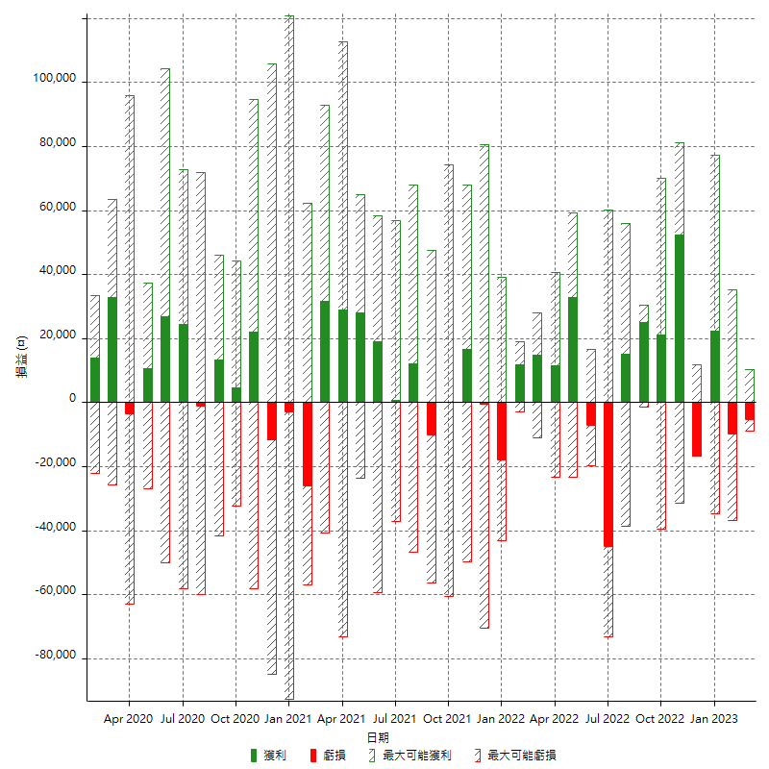

每月獲利和虧損 (%)

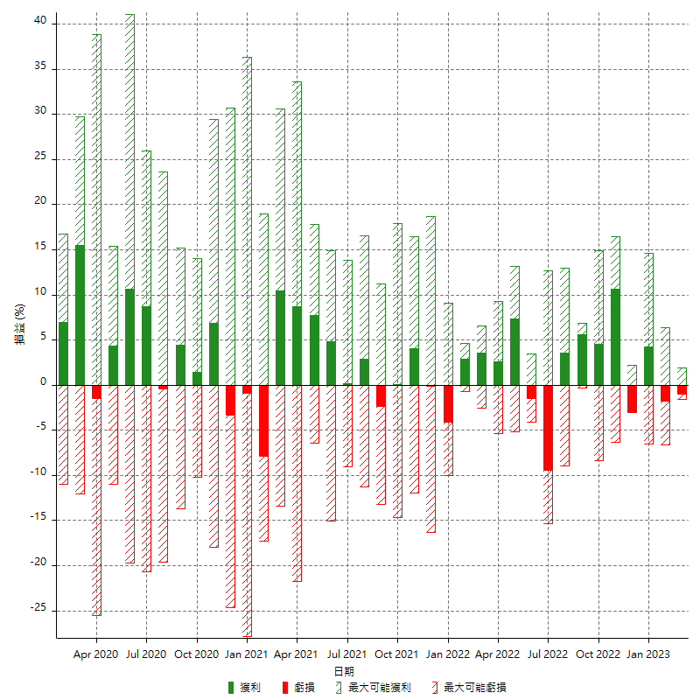

每月累積淨利

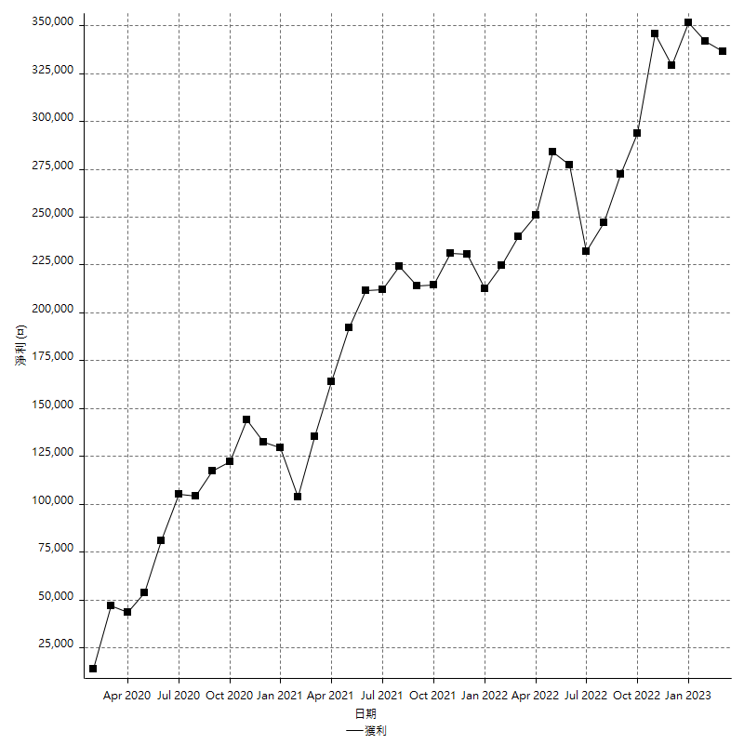

每月平均獲利

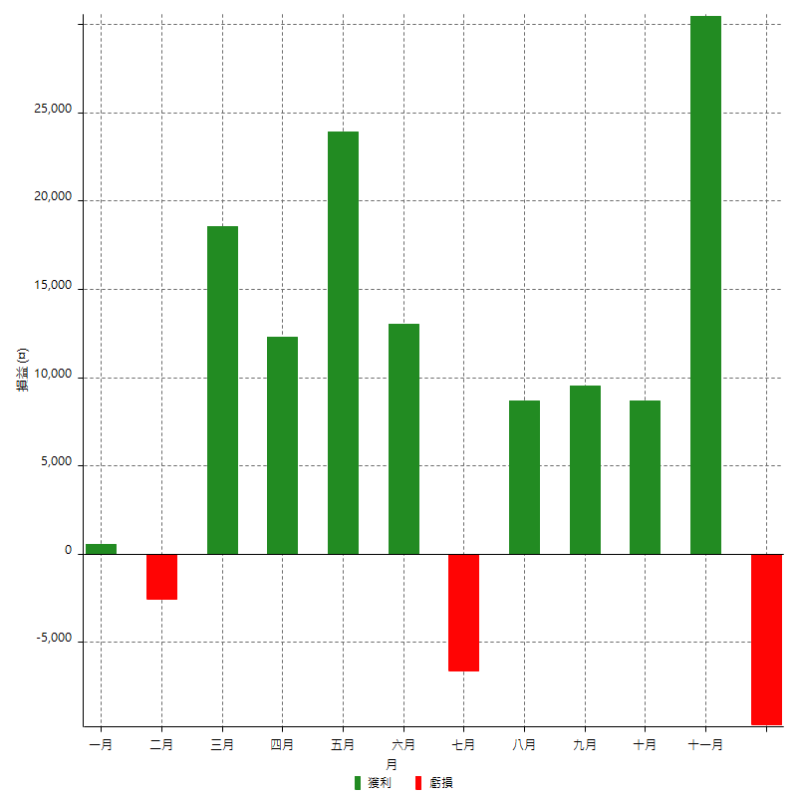

年獲利和虧損

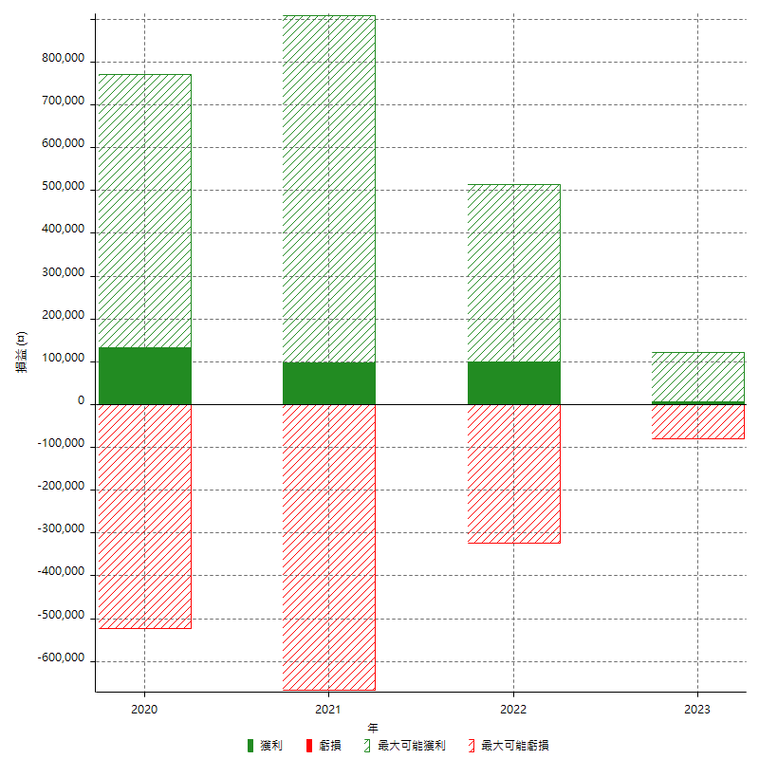

年獲利和虧損 (%)

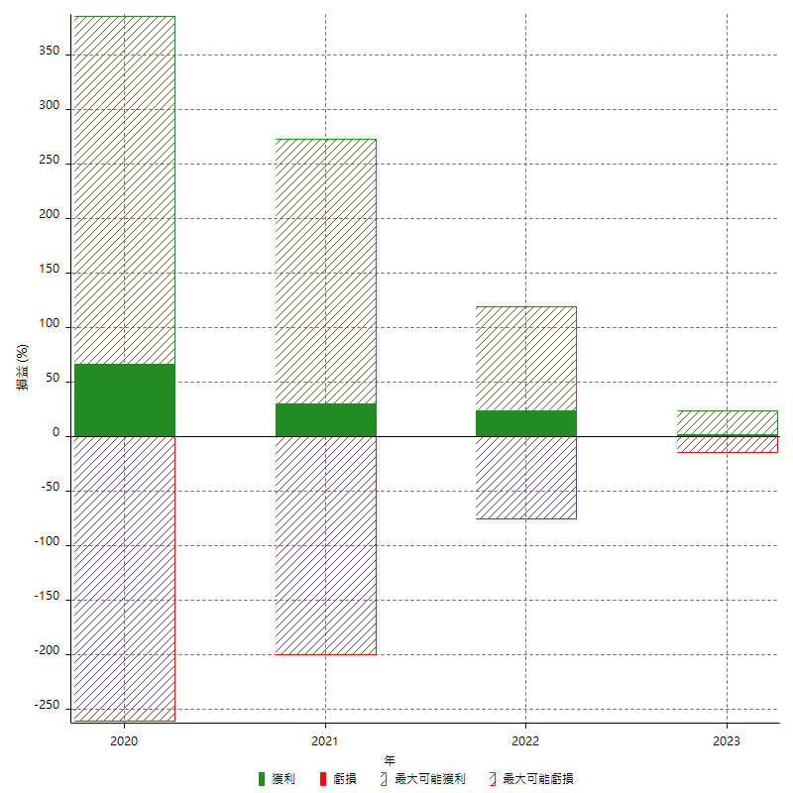

每年累積淨利

